SAP連携イメージ
NBC（WBS基幹システム）及び外冷（Chainflow I）から受信するデータには、１レコードにつき最大８明細がセットされている。
Asteriaでは、明細ごとに１レコードとして出力し、SAPへ連携する。

 | 変換イメージ
 | WBS基幹システム/Chainflow Iからの受信データ（固定長）

 | インターフェース 識別 | ID | 拠点 コード | 冷蔵庫 コード | 事業所 コード | レコード内 明細件数 | 【明細1】 |  |  |  |  | 【明細2】 |  |  |  |  | 【明細3】 |  |  |  |  | 【明細4】 |  |  |  |  | 【明細5】 |  |  |  |  | 【明細6】 |  |  |  |  | 【明細7】 |  |  |  |  | 【明細8】 |  |  |  |  | 余白
 |  |  |  |  |  |  | 冷ロット № | 入庫日 | 在庫 ケース数 | 在庫 本数 | 定貫／ 不定貫 区分 | 冷ロット № | 入庫日 | 在庫 ケース数 | 在庫 本数 | 定貫／ 不定貫 区分 | 冷ロット № | 入庫日 | 在庫 ケース数 | 在庫 本数 | 定貫／ 不定貫 区分 | 冷ロット № | 入庫日 | 在庫 ケース数 | 在庫 本数 | 定貫／ 不定貫 区分 | 冷ロット № | 入庫日 | 在庫 ケース数 | 在庫 本数 | 定貫／ 不定貫 区分 | 冷ロット № | 入庫日 | 在庫 ケース数 | 在庫 本数 | 定貫／ 不定貫 区分 | 冷ロット № | 入庫日 | 在庫 ケース数 | 在庫 本数 | 定貫／ 不定貫 区分 | 冷ロット № | 入庫日 | 在庫 ケース数 | 在庫 本数 | 定貫／ 不定貫 区分
 | B019 | Z2 |  | 004000001 | 0482 | 5 | 1001 | 20260401 | 000011 | 000 | 0 | 1002 | 20260402 | 000012 | 000 | 1 | 1003 | 20260403 | 000013 | 000 | 0 | 1004 | 20260404 | 000014 | 000 | 0 | 1005 | 20260405 | 000015 | 000 | 1 |  | 00000000 | 000000 | 000 |  |  | 00000000 | 000000 | 000 |  |  | 00000000 | 000000 | 000
 | B019 | Z2 |  | 004000001 | 0054 | 1 | 2001 | 20260411 | 000021 | 000 | 0 |  | 00000000 | 000000 | 000 |  |  | 00000000 | 000000 | 000 |  |  | 00000000 | 000000 | 000 |  |  | 00000000 | 000000 | 000 |  |  | 00000000 | 000000 | 000 |  |  | 00000000 | 000000 | 000 |  |  | 00000000 | 000000 | 000

「レコード内明細件数」の値分の明細が格納されており、その件数分出力する
（数値+半角スペースの２桁）

 | Asteriaで以下のようににマッピング、ファイル出力し、SAPへ連携（tsv）

 | 共通配送先 | プラント コード | 冷ロット № | 入庫日 | 在庫 ケース 数 | 定貫／ 不定貫 区分
 | 24000001 | 1101 | 1001 | 20260401 | 11 | 0
 | 24000001 | 1101 | 1002 | 20260402 | 12 | 1
 | 24000001 | 1101 | 1003 | 20260403 | 13 | 0 |  | 受信１レコード目（明細５件）
 | 24000001 | 1101 | 1004 | 20260404 | 14 | 0
 | 24000001 | 1101 | 1005 | 20260405 | 15 | 1
 | 24000001 | 2201 | 2001 | 20260411 | 21 | 0 | → | 受信２レコード目（明細１件）

明細部でない項目は
入力の同一内容を出力する
（プラントコードは事業所コードから変換表にて変換セット）
明細からの出力
明細件数分、レコード出力する

20260424_起動バラメータ変数名変更
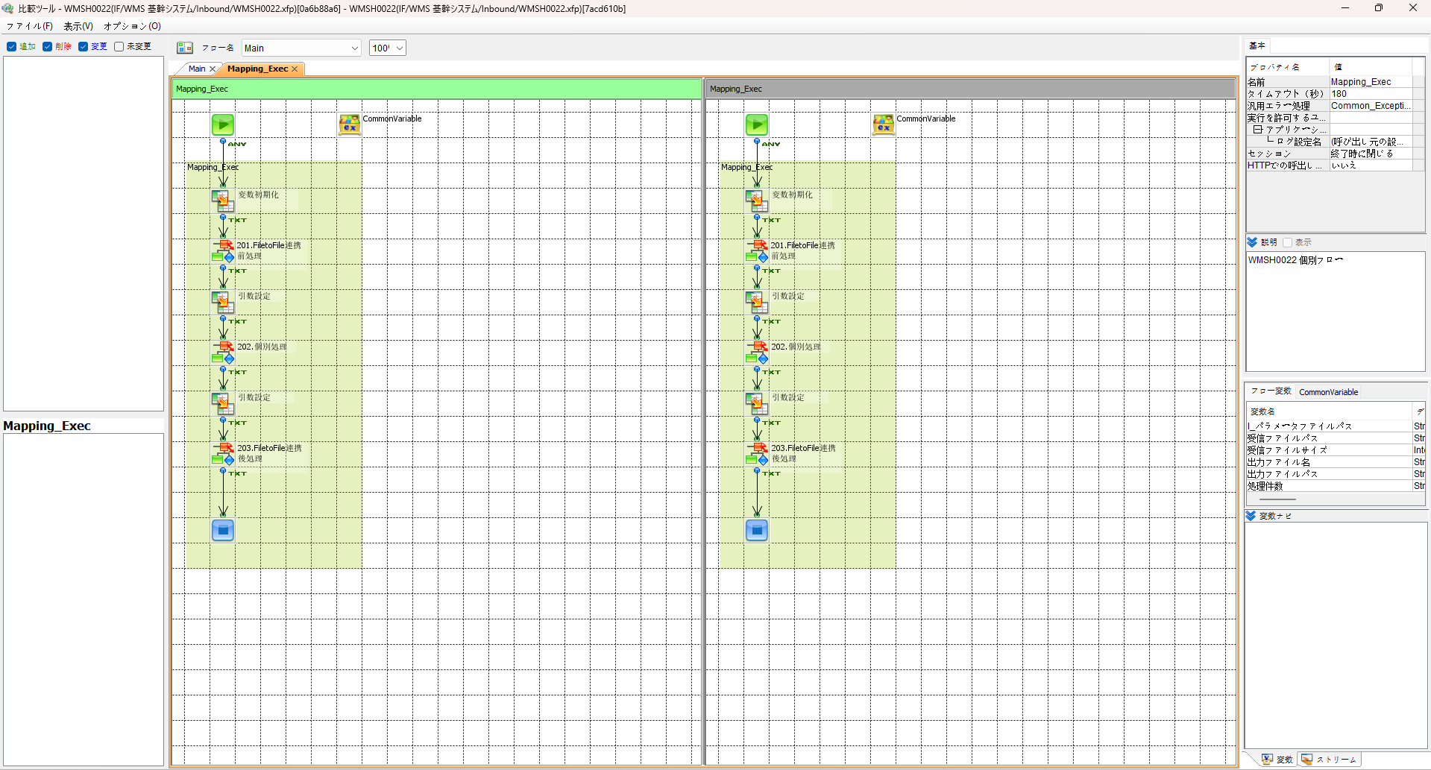
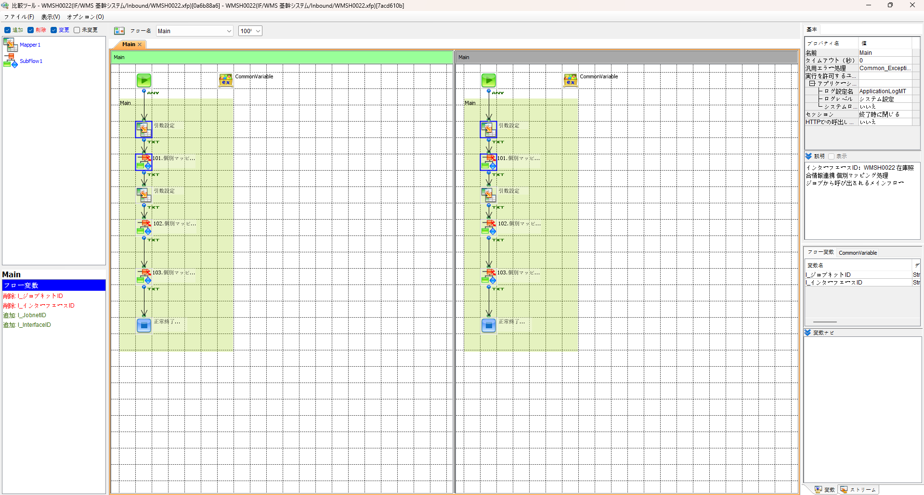

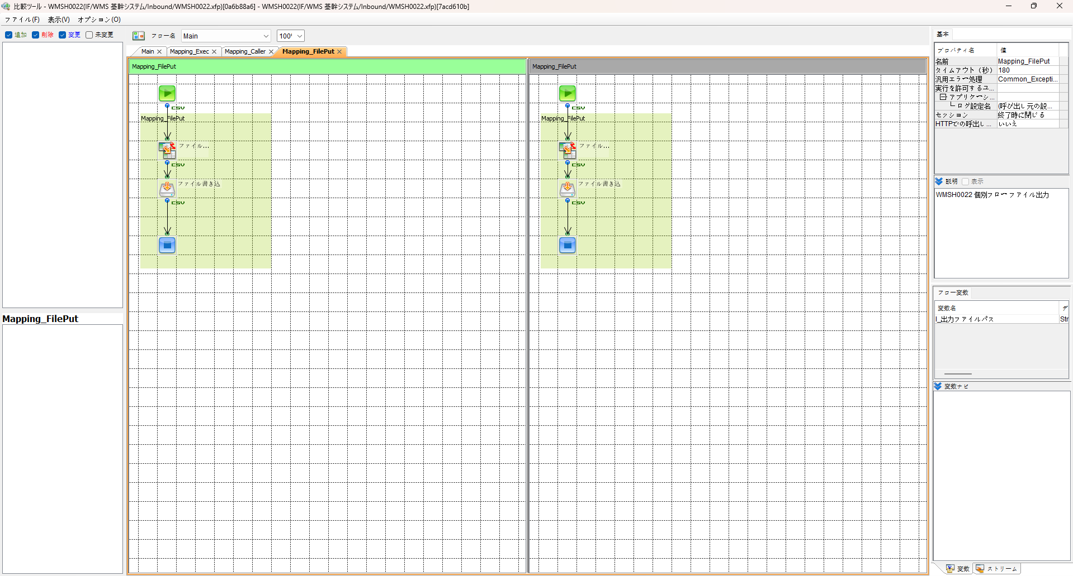
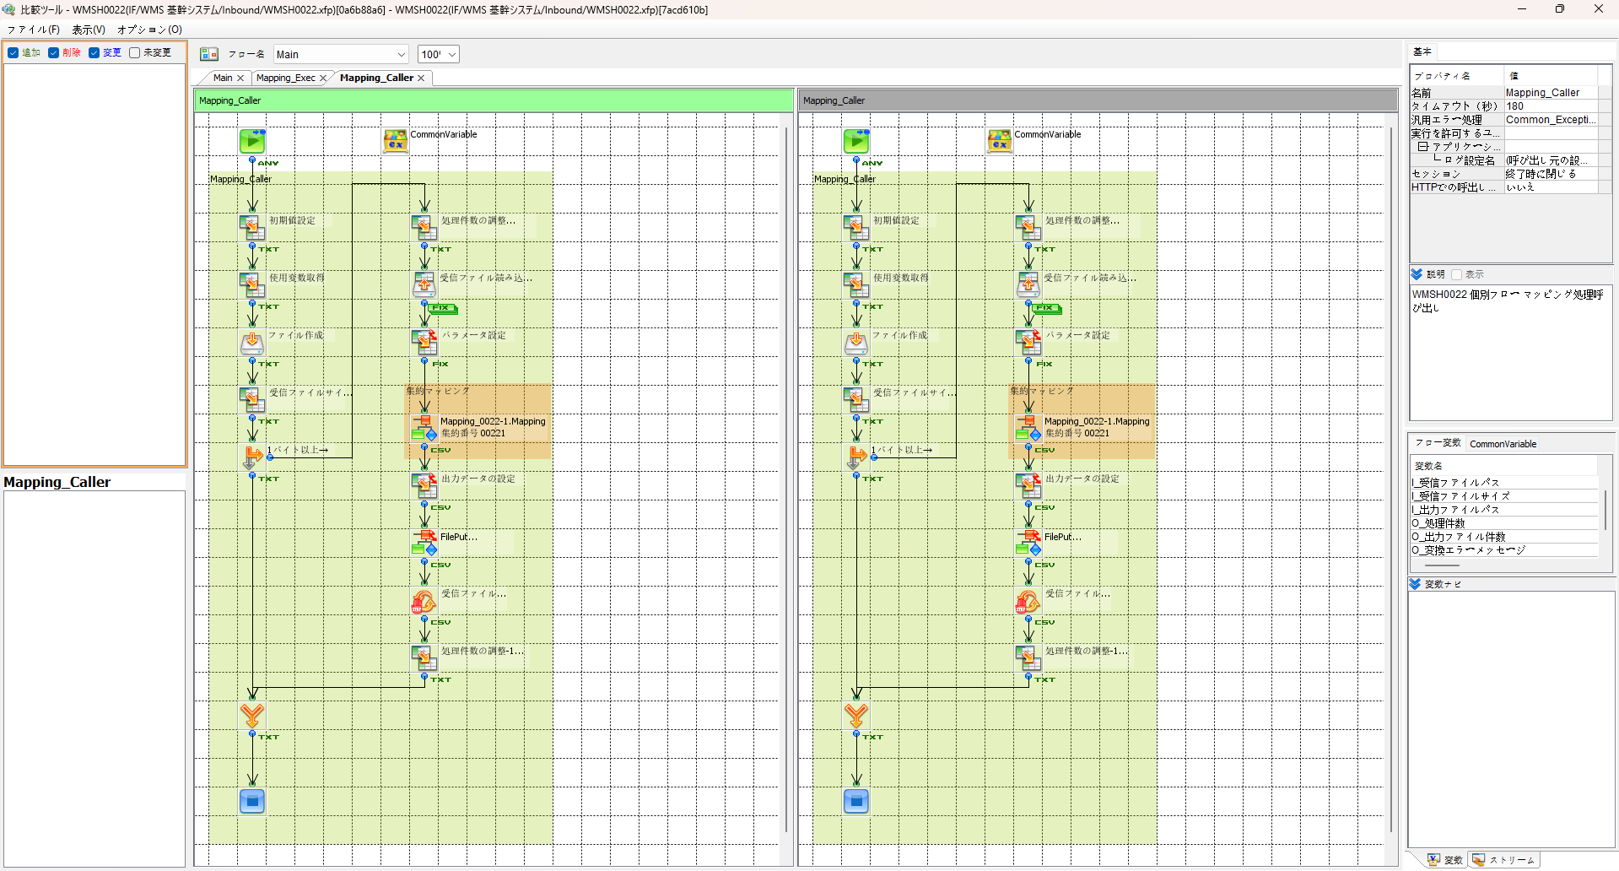

エビデンス(共通)
テスト実施

テストフロー
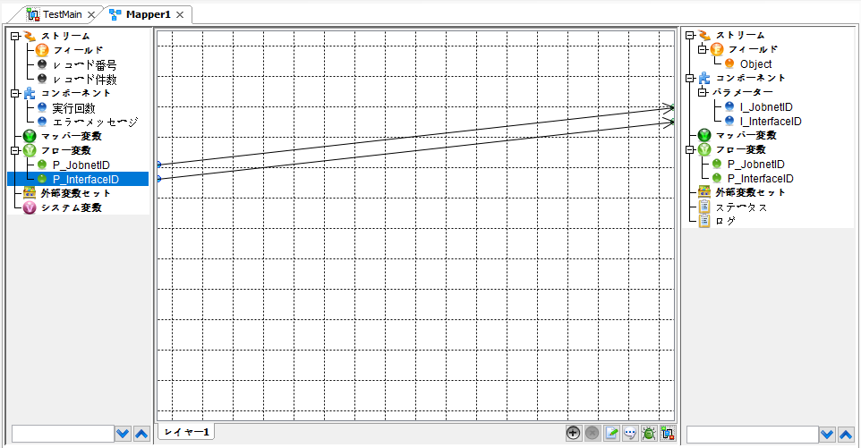


起動パラメータ.フロー変数を
WMSH0022.Mainのパラメータに受け渡す

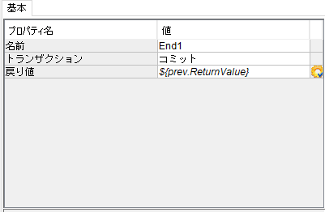

WMSH0022 Main の戻り値をテストフローの戻り値に設定

■1回目 正常系・1000件未満・ファイル送信前結合有無=false

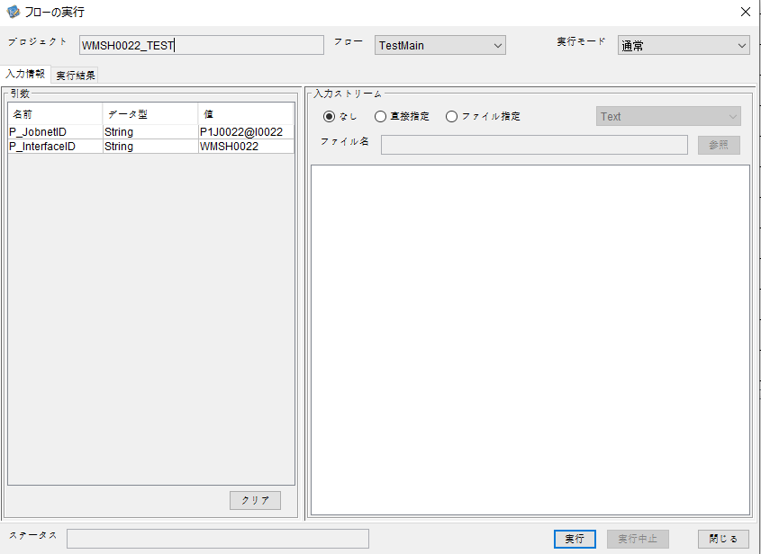
起動パラメータ
P_JobnetID=P1J0022@I0022
P_InterfaceID=WMSH0022

 |  | 実行結果
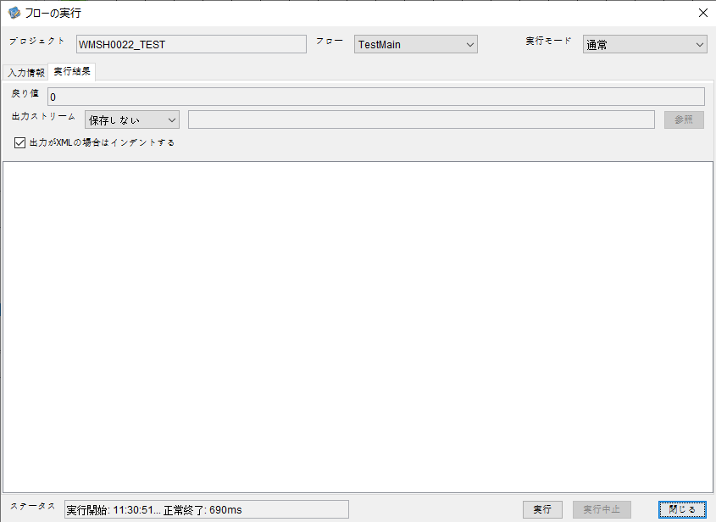

 | No.1-2-1

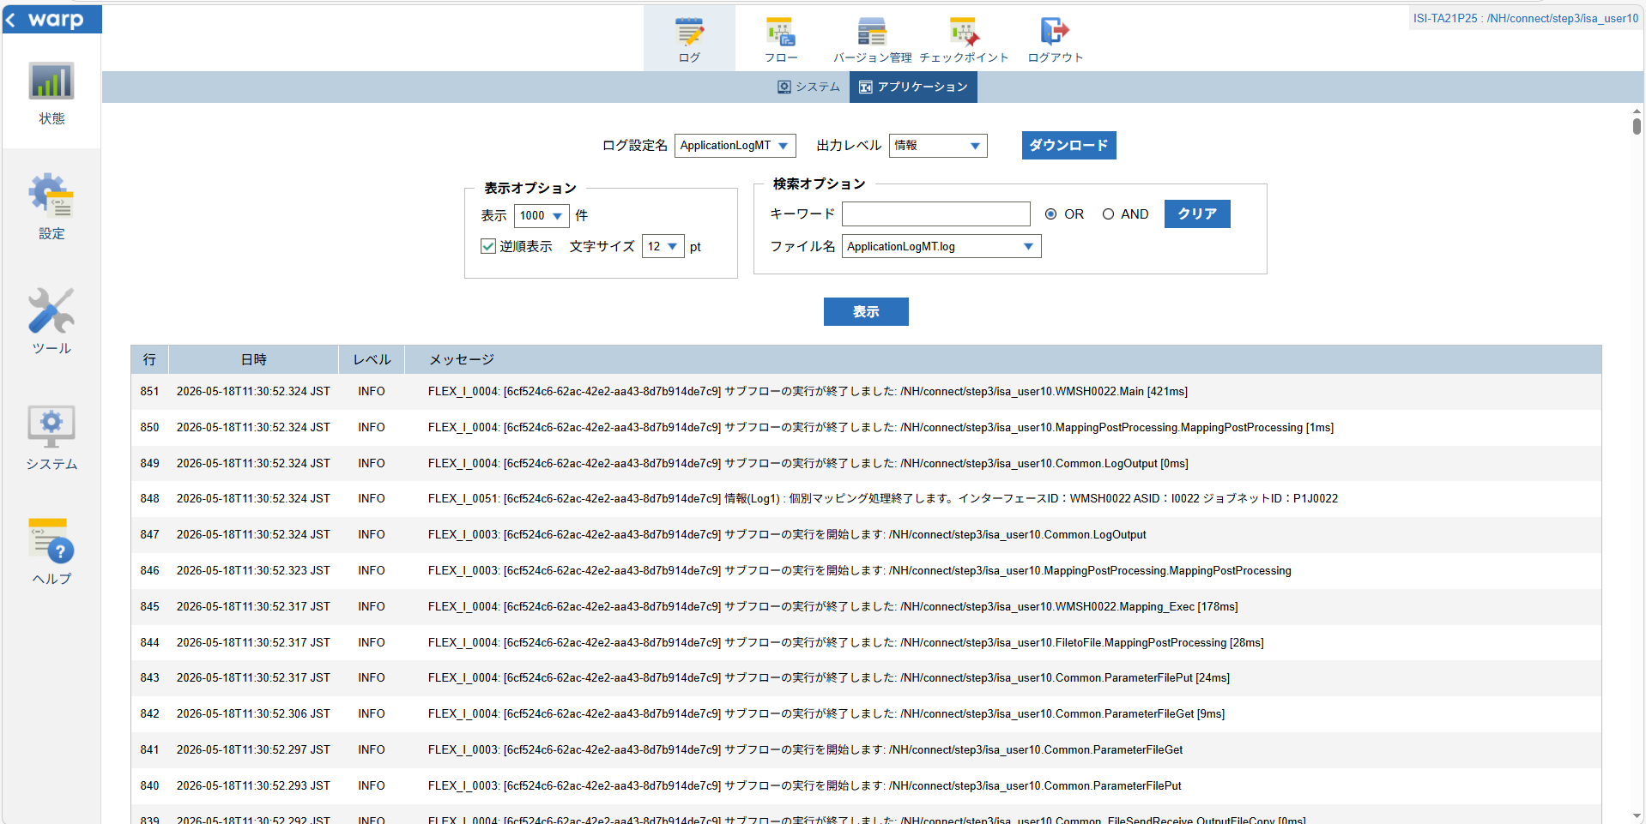

 | No.1-1-1

 |  | 行 | 日時 | レベル | メッセージ
 |  | 801 | 2026-05-18T11:30:51.903 JST | INFO |  | FLEX_I_0003: [6cf524c6-62ac-42e2-aa43-8d7b914de7c9] サブフローの実行を開始します: /NH/connect/step3/isa_user10.WMSH0022.Main
 | No.2-1-1 | 802 | 2026-05-18T11:30:51.955 JST | INFO |  | FLEX_I_0003: [6cf524c6-62ac-42e2-aa43-8d7b914de7c9] サブフローの実行を開始します: /NH/connect/step3/isa_user10.MappingPreProcessing.MappingPreProcessing
 |  | 803 | 2026-05-18T11:30:51.983 JST | INFO |  | FLEX_I_0003: [6cf524c6-62ac-42e2-aa43-8d7b914de7c9] サブフローの実行を開始します: /NH/connect/step3/isa_user10.Common.LogOutput
 | No.2-2-1 | 804 | 2026-05-18T11:30:51.984 JST | INFO |  | FLEX_I_0051: [6cf524c6-62ac-42e2-aa43-8d7b914de7c9] 情報(Log1) : 個別マッピング処理開始します。インターフェースID：WMSH0022 ASID：I0022 ジョブネットID：P1J0022
 |  | 805 | 2026-05-18T11:30:51.984 JST | INFO |  | FLEX_I_0004: [6cf524c6-62ac-42e2-aa43-8d7b914de7c9] サブフローの実行が終了しました: /NH/connect/step3/isa_user10.Common.LogOutput [1ms]
 |  | 806 | 2026-05-18T11:30:51.985 JST | INFO |  | FLEX_I_0003: [6cf524c6-62ac-42e2-aa43-8d7b914de7c9] サブフローの実行を開始します: /NH/connect/step3/isa_user10.Common.InputParameterCheck
 |  | 807 | 2026-05-18T11:30:51.985 JST | INFO |  | FLEX_I_0004: [6cf524c6-62ac-42e2-aa43-8d7b914de7c9] サブフローの実行が終了しました: /NH/connect/step3/isa_user10.Common.InputParameterCheck [0ms]
 |  | 808 | 2026-05-18T11:30:51.985 JST | INFO |  | FLEX_I_0003: [6cf524c6-62ac-42e2-aa43-8d7b914de7c9] サブフローの実行を開始します: /NH/connect/step3/isa_user10.Common.SettingInit
 |  | 809 | 2026-05-18T11:30:52.009 JST | INFO |  | FLEX_I_0004: [6cf524c6-62ac-42e2-aa43-8d7b914de7c9] サブフローの実行が終了しました: /NH/connect/step3/isa_user10.Common.SettingInit [24ms]
 |  | 810 | 2026-05-18T11:30:52.009 JST | INFO |  | FLEX_I_0003: [6cf524c6-62ac-42e2-aa43-8d7b914de7c9] サブフローの実行を開始します: /NH/connect/step3/isa_user10.Common.ParameterFileGet
 |  | 811 | 2026-05-18T11:30:52.028 JST | INFO |  | FLEX_I_0004: [6cf524c6-62ac-42e2-aa43-8d7b914de7c9] サブフローの実行が終了しました: /NH/connect/step3/isa_user10.Common.ParameterFileGet [19ms]
 |  | 812 | 2026-05-18T11:30:52.062 JST | INFO |  | FLEX_I_0003: [6cf524c6-62ac-42e2-aa43-8d7b914de7c9] サブフローの実行を開始します: /NH/connect/step3/isa_user10.Common_FileSendReceive.WorkFileDelete
 |  | 813 | 2026-05-18T11:30:52.094 JST | INFO |  | FLEX_I_0004: [6cf524c6-62ac-42e2-aa43-8d7b914de7c9] サブフローの実行が終了しました: /NH/connect/step3/isa_user10.Common_FileSendReceive.WorkFileDelete [32ms]
 |  | 814 | 2026-05-18T11:30:52.095 JST | INFO |  | FLEX_I_0003: [6cf524c6-62ac-42e2-aa43-8d7b914de7c9] サブフローの実行を開始します: /NH/connect/step3/isa_user10.Common.ParameterFileGet
 |  | 815 | 2026-05-18T11:30:52.107 JST | INFO |  | FLEX_I_0004: [6cf524c6-62ac-42e2-aa43-8d7b914de7c9] サブフローの実行が終了しました: /NH/connect/step3/isa_user10.Common.ParameterFileGet [12ms]
 |  | 816 | 2026-05-18T11:30:52.137 JST | INFO |  | FLEX_I_0003: [6cf524c6-62ac-42e2-aa43-8d7b914de7c9] サブフローの実行を開始します: /NH/connect/step3/isa_user10.Common_Conversion.GetConversionMst
 |  | 817 | 2026-05-18T11:30:52.138 JST | INFO |  | FLEX_I_0004: [6cf524c6-62ac-42e2-aa43-8d7b914de7c9] サブフローの実行が終了しました: /NH/connect/step3/isa_user10.Common_Conversion.GetConversionMst [1ms]
 |  | 818 | 2026-05-18T11:30:52.138 JST | INFO |  | FLEX_I_0004: [6cf524c6-62ac-42e2-aa43-8d7b914de7c9] サブフローの実行が終了しました: /NH/connect/step3/isa_user10.MappingPreProcessing.MappingPreProcessing [183ms]
 |  | 819 | 2026-05-18T11:30:52.139 JST | INFO |  | FLEX_I_0003: [6cf524c6-62ac-42e2-aa43-8d7b914de7c9] サブフローの実行を開始します: /NH/connect/step3/isa_user10.WMSH0022.Mapping_Exec
 | No.3-1-1 | 820 | 2026-05-18T11:30:52.199 JST | INFO |  | FLEX_I_0003: [6cf524c6-62ac-42e2-aa43-8d7b914de7c9] サブフローの実行を開始します: /NH/connect/step3/isa_user10.FiletoFile.MappingPreProcessing
 |  | 821 | 2026-05-18T11:30:52.201 JST | INFO |  | FLEX_I_0003: [6cf524c6-62ac-42e2-aa43-8d7b914de7c9] サブフローの実行を開始します: /NH/connect/step3/isa_user10.Common.ParameterFileGet
 |  | 822 | 2026-05-18T11:30:52.210 JST | INFO |  | FLEX_I_0004: [6cf524c6-62ac-42e2-aa43-8d7b914de7c9] サブフローの実行が終了しました: /NH/connect/step3/isa_user10.Common.ParameterFileGet [9ms]
 |  | 823 | 2026-05-18T11:30:52.220 JST | INFO |  | FLEX_I_0003: [6cf524c6-62ac-42e2-aa43-8d7b914de7c9] サブフローの実行を開始します: /NH/connect/step3/isa_user10.Common.ParameterFilePut
 |  | 824 | 2026-05-18T11:30:52.224 JST | INFO |  | FLEX_I_0003: [6cf524c6-62ac-42e2-aa43-8d7b914de7c9] サブフローの実行を開始します: /NH/connect/step3/isa_user10.Common.ParameterFileGet
 |  | 825 | 2026-05-18T11:30:52.232 JST | INFO |  | FLEX_I_0004: [6cf524c6-62ac-42e2-aa43-8d7b914de7c9] サブフローの実行が終了しました: /NH/connect/step3/isa_user10.Common.ParameterFileGet [8ms]
 |  | 826 | 2026-05-18T11:30:52.243 JST | INFO |  | FLEX_I_0004: [6cf524c6-62ac-42e2-aa43-8d7b914de7c9] サブフローの実行が終了しました: /NH/connect/step3/isa_user10.Common.ParameterFilePut [23ms]
 |  | 827 | 2026-05-18T11:30:52.243 JST | INFO |  | FLEX_I_0004: [6cf524c6-62ac-42e2-aa43-8d7b914de7c9] サブフローの実行が終了しました: /NH/connect/step3/isa_user10.FiletoFile.MappingPreProcessing [44ms]
 |  | 828 | 2026-05-18T11:30:52.243 JST | INFO |  | FLEX_I_0003: [6cf524c6-62ac-42e2-aa43-8d7b914de7c9] サブフローの実行を開始します: /NH/connect/step3/isa_user10.WMSH0022.Mapping_Caller
 | No.4-1-1 | 829 | 2026-05-18T11:30:52.277 JST | INFO |  | FLEX_I_0003: [6cf524c6-62ac-42e2-aa43-8d7b914de7c9] サブフローの実行を開始します: /NH/connect/step3/isa_user10.Mapping_0022-1.Mapping
 | No.4-2-1 | 830 | 2026-05-18T11:30:52.284 JST | INFO |  | FLEX_I_0004: [6cf524c6-62ac-42e2-aa43-8d7b914de7c9] サブフローの実行が終了しました: /NH/connect/step3/isa_user10.Mapping_0022-1.Mapping [7ms]
 |  | 831 | 2026-05-18T11:30:52.284 JST | INFO |  | FLEX_I_0003: [6cf524c6-62ac-42e2-aa43-8d7b914de7c9] サブフローの実行を開始します: /NH/connect/step3/isa_user10.WMSH0022.Mapping_FilePut
 |  | 832 | 2026-05-18T11:30:52.288 JST | INFO |  | FLEX_I_0004: [6cf524c6-62ac-42e2-aa43-8d7b914de7c9] サブフローの実行が終了しました: /NH/connect/step3/isa_user10.WMSH0022.Mapping_FilePut [4ms]
 |  | 833 | 2026-05-18T11:30:52.288 JST | INFO |  | FLEX_I_0004: [6cf524c6-62ac-42e2-aa43-8d7b914de7c9] サブフローの実行が終了しました: /NH/connect/step3/isa_user10.WMSH0022.Mapping_Caller [45ms]
 | No.5-1-1 | 834 | 2026-05-18T11:30:52.289 JST | INFO |  | FLEX_I_0003: [6cf524c6-62ac-42e2-aa43-8d7b914de7c9] サブフローの実行を開始します: /NH/connect/step3/isa_user10.FiletoFile.MappingPostProcessing
 |  | 835 | 2026-05-18T11:30:52.290 JST | INFO |  | FLEX_I_0003: [6cf524c6-62ac-42e2-aa43-8d7b914de7c9] サブフローの実行を開始します: /NH/connect/step3/isa_user10.Common.LogOutput
 | No.5-3-1 | 836 | 2026-05-18T11:30:52.290 JST | INFO |  | FLEX_I_0051: [6cf524c6-62ac-42e2-aa43-8d7b914de7c9] 情報(Log1) : ファイルを作成しました。インターフェースID：WMSH0022 ASID：I0022 ジョブネットID：P1J0022 ファイル名：WMSH0022_output.tsv 処理件数：8件
 |  | 837 | 2026-05-18T11:30:52.291 JST | INFO |  | FLEX_I_0004: [6cf524c6-62ac-42e2-aa43-8d7b914de7c9] サブフローの実行が終了しました: /NH/connect/step3/isa_user10.Common.LogOutput [1ms]
 |  | 838 | 2026-05-18T11:30:52.292 JST | INFO |  | FLEX_I_0003: [6cf524c6-62ac-42e2-aa43-8d7b914de7c9] サブフローの実行を開始します: /NH/connect/step3/isa_user10.Common_FileSendReceive.OutputFileCopy
 |  | 839 | 2026-05-18T11:30:52.292 JST | INFO |  | FLEX_I_0004: [6cf524c6-62ac-42e2-aa43-8d7b914de7c9] サブフローの実行が終了しました: /NH/connect/step3/isa_user10.Common_FileSendReceive.OutputFileCopy [0ms]
 |  | 840 | 2026-05-18T11:30:52.293 JST | INFO |  | FLEX_I_0003: [6cf524c6-62ac-42e2-aa43-8d7b914de7c9] サブフローの実行を開始します: /NH/connect/step3/isa_user10.Common.ParameterFilePut
 |  | 841 | 2026-05-18T11:30:52.297 JST | INFO |  | FLEX_I_0003: [6cf524c6-62ac-42e2-aa43-8d7b914de7c9] サブフローの実行を開始します: /NH/connect/step3/isa_user10.Common.ParameterFileGet
 |  | 842 | 2026-05-18T11:30:52.306 JST | INFO |  | FLEX_I_0004: [6cf524c6-62ac-42e2-aa43-8d7b914de7c9] サブフローの実行が終了しました: /NH/connect/step3/isa_user10.Common.ParameterFileGet [9ms]
 |  | 843 | 2026-05-18T11:30:52.317 JST | INFO |  | FLEX_I_0004: [6cf524c6-62ac-42e2-aa43-8d7b914de7c9] サブフローの実行が終了しました: /NH/connect/step3/isa_user10.Common.ParameterFilePut [24ms]
 |  | 844 | 2026-05-18T11:30:52.317 JST | INFO |  | FLEX_I_0004: [6cf524c6-62ac-42e2-aa43-8d7b914de7c9] サブフローの実行が終了しました: /NH/connect/step3/isa_user10.FiletoFile.MappingPostProcessing [28ms]
 |  | 845 | 2026-05-18T11:30:52.317 JST | INFO |  | FLEX_I_0004: [6cf524c6-62ac-42e2-aa43-8d7b914de7c9] サブフローの実行が終了しました: /NH/connect/step3/isa_user10.WMSH0022.Mapping_Exec [178ms]
 | No.6-1-1 | 846 | 2026-05-18T11:30:52.323 JST | INFO |  | FLEX_I_0003: [6cf524c6-62ac-42e2-aa43-8d7b914de7c9] サブフローの実行を開始します: /NH/connect/step3/isa_user10.MappingPostProcessing.MappingPostProcessing
 |  | 847 | 2026-05-18T11:30:52.324 JST | INFO |  | FLEX_I_0003: [6cf524c6-62ac-42e2-aa43-8d7b914de7c9] サブフローの実行を開始します: /NH/connect/step3/isa_user10.Common.LogOutput
 |  | 848 | 2026-05-18T11:30:52.324 JST | INFO |  | FLEX_I_0051: [6cf524c6-62ac-42e2-aa43-8d7b914de7c9] 情報(Log1) : 個別マッピング処理終了します。インターフェースID：WMSH0022 ASID：I0022 ジョブネットID：P1J0022
 |  | 849 | 2026-05-18T11:30:52.324 JST | INFO |  | FLEX_I_0004: [6cf524c6-62ac-42e2-aa43-8d7b914de7c9] サブフローの実行が終了しました: /NH/connect/step3/isa_user10.Common.LogOutput [0ms]
 |  | 850 | 2026-05-18T11:30:52.324 JST | INFO |  | FLEX_I_0004: [6cf524c6-62ac-42e2-aa43-8d7b914de7c9] サブフローの実行が終了しました: /NH/connect/step3/isa_user10.MappingPostProcessing.MappingPostProcessing [1ms]
 |  | 851 | 2026-05-18T11:30:52.324 JST | INFO |  | FLEX_I_0004: [6cf524c6-62ac-42e2-aa43-8d7b914de7c9] サブフローの実行が終了しました: /NH/connect/step3/isa_user10.WMSH0022.Main [421ms]

 | No.3-2-1

 | No.7-1-1

 | No.5-4-1

■2回目 異常系・起動パラメータ不正

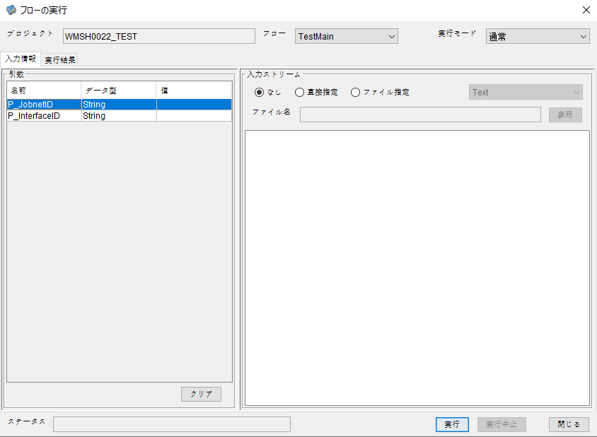
P_JobnetID=
P_InterfaceID=

 |  | 実行結果
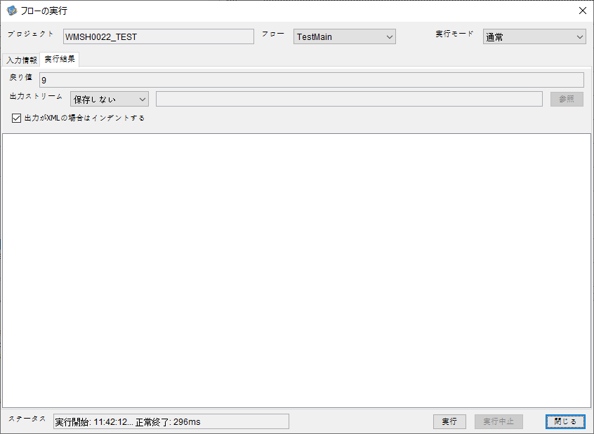

 | No.1-2-2
 | No.2-2-2

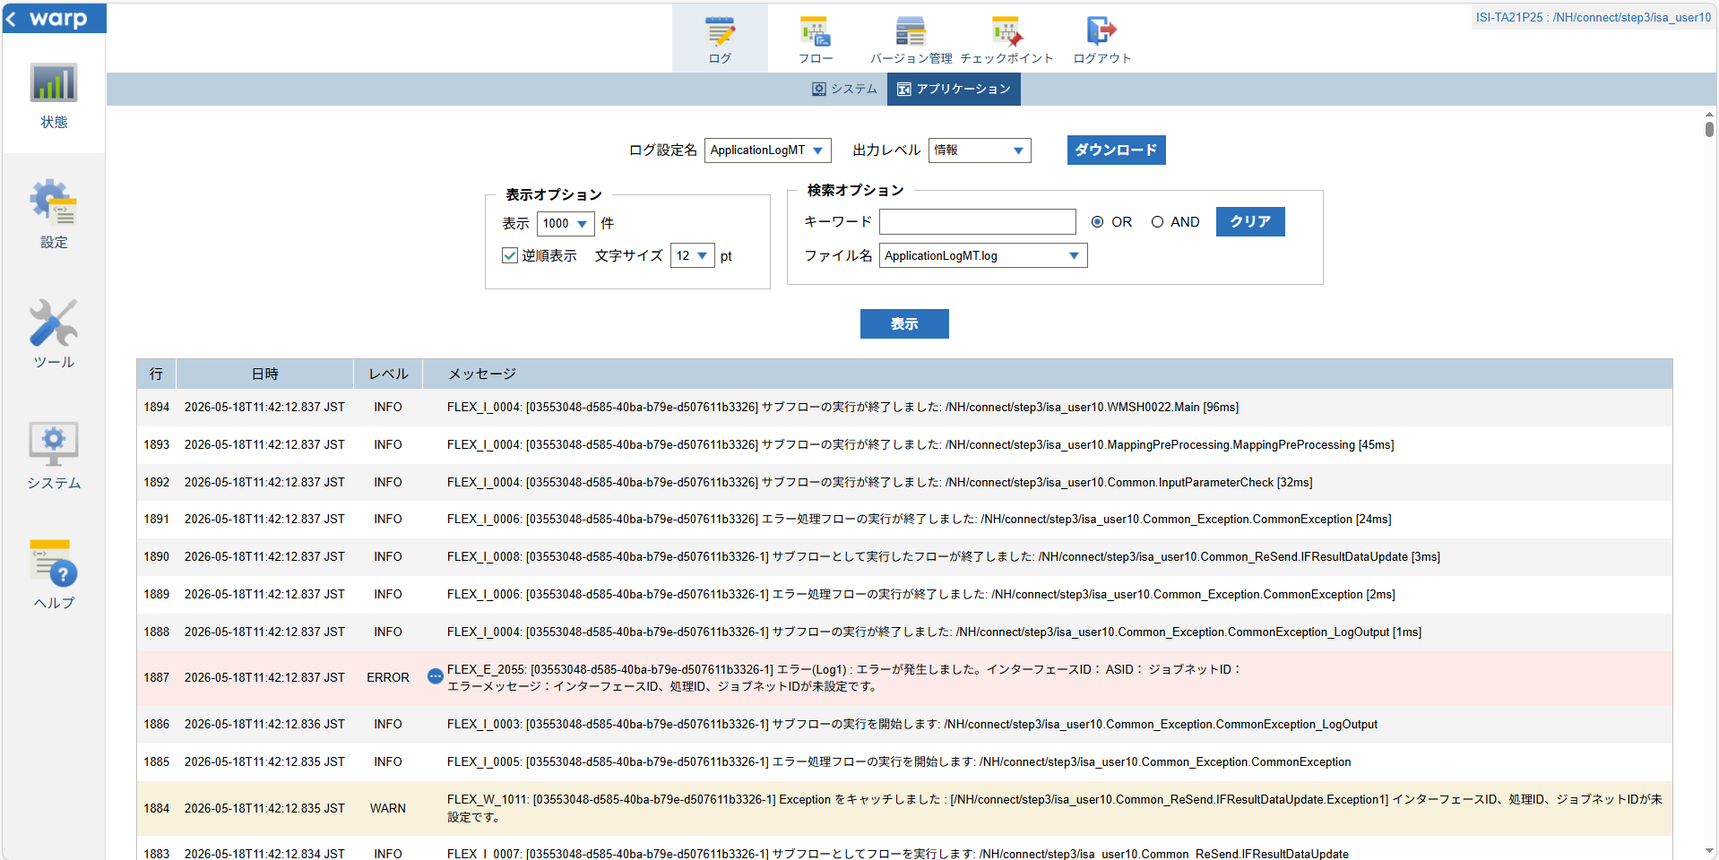

 |  |  | 行 | 日時 | レベル | メッセージ
 |  |  | 1872 | 2026-05-18T11:42:12.741 JST | INFO |  | FLEX_I_0003: [03553048-d585-40ba-b79e-d507611b3326] サブフローの実行を開始します: /NH/connect/step3/isa_user10.WMSH0022.Main
 |  |  | 1873 | 2026-05-18T11:42:12.792 JST | INFO |  | FLEX_I_0003: [03553048-d585-40ba-b79e-d507611b3326] サブフローの実行を開始します: /NH/connect/step3/isa_user10.MappingPreProcessing.MappingPreProcessing
 |  |  | 1874 | 2026-05-18T11:42:12.804 JST | INFO |  | FLEX_I_0003: [03553048-d585-40ba-b79e-d507611b3326] サブフローの実行を開始します: /NH/connect/step3/isa_user10.Common.LogOutput
 |  |  | 1875 | 2026-05-18T11:42:12.804 JST | INFO |  | FLEX_I_0051: [03553048-d585-40ba-b79e-d507611b3326] 情報(Log1) : 個別マッピング処理開始します。インターフェースID： ASID： ジョブネットID：
 |  |  | 1876 | 2026-05-18T11:42:12.804 JST | INFO |  | FLEX_I_0004: [03553048-d585-40ba-b79e-d507611b3326] サブフローの実行が終了しました: /NH/connect/step3/isa_user10.Common.LogOutput [0ms]
 |  |  | 1877 | 2026-05-18T11:42:12.805 JST | INFO |  | FLEX_I_0003: [03553048-d585-40ba-b79e-d507611b3326] サブフローの実行を開始します: /NH/connect/step3/isa_user10.Common.InputParameterCheck
 |  |  | 1878 | 2026-05-18T11:42:12.813 JST | WARN |  | FLEX_W_1011: [03553048-d585-40ba-b79e-d507611b3326] Exception をキャッチしました : [/NH/connect/step3/isa_user10.Common.InputParameterCheck.Exception1] インターフェースID、ジョブネットID、ASIDが未設定です。
 |  |  | 1879 | 2026-05-18T11:42:12.813 JST | INFO |  | FLEX_I_0005: [03553048-d585-40ba-b79e-d507611b3326] エラー処理フローの実行を開始します: /NH/connect/step3/isa_user10.Common_Exception.CommonException
 |  |  | 1880 | 2026-05-18T11:42:12.814 JST | INFO |  | FLEX_I_0003: [03553048-d585-40ba-b79e-d507611b3326] サブフローの実行を開始します: /NH/connect/step3/isa_user10.Common_Exception.CommonException_LogOutput
 |  |  | 1882 | 2026-05-18T11:42:12.814 JST | INFO |  | FLEX_I_0004: [03553048-d585-40ba-b79e-d507611b3326] サブフローの実行が終了しました: /NH/connect/step3/isa_user10.Common_Exception.CommonException_LogOutput [0ms]
 |  |  | 1883 | 2026-05-18T11:42:12.834 JST | INFO |  | FLEX_I_0007: [03553048-d585-40ba-b79e-d507611b3326-1] サブフローとしてフローを実行します: /NH/connect/step3/isa_user10.Common_ReSend.IFResultDataUpdate
 |  |  | 1884 | 2026-05-18T11:42:12.835 JST | WARN |  | FLEX_W_1011: [03553048-d585-40ba-b79e-d507611b3326-1] Exception をキャッチしました : [/NH/connect/step3/isa_user10.Common_ReSend.IFResultDataUpdate.Exception1] インターフェースID、処理ID、ジョブネットIDが未設定です。
 |  |  | 1885 | 2026-05-18T11:42:12.835 JST | INFO |  | FLEX_I_0005: [03553048-d585-40ba-b79e-d507611b3326-1] エラー処理フローの実行を開始します: /NH/connect/step3/isa_user10.Common_Exception.CommonException
 |  |  | 1886 | 2026-05-18T11:42:12.836 JST | INFO |  | FLEX_I_0003: [03553048-d585-40ba-b79e-d507611b3326-1] サブフローの実行を開始します: /NH/connect/step3/isa_user10.Common_Exception.CommonException_LogOutput
 |  |  | 1887 | 2026-05-18T11:42:12.837 JST | ERROR |  | FLEX_E_2055: [03553048-d585-40ba-b79e-d507611b3326-1] エラー(Log1) : エラーが発生しました。インターフェースID： ASID： ジョブネットID：

 |  |  | 1888 | 2026-05-18T11:42:12.837 JST | INFO |  | FLEX_I_0004: [03553048-d585-40ba-b79e-d507611b3326-1] サブフローの実行が終了しました: /NH/connect/step3/isa_user10.Common_Exception.CommonException_LogOutput [1ms]
 |  |  | 1889 | 2026-05-18T11:42:12.837 JST | INFO |  | FLEX_I_0006: [03553048-d585-40ba-b79e-d507611b3326-1] エラー処理フローの実行が終了しました: /NH/connect/step3/isa_user10.Common_Exception.CommonException [2ms]
 |  |  | 1890 | 2026-05-18T11:42:12.837 JST | INFO |  | FLEX_I_0008: [03553048-d585-40ba-b79e-d507611b3326-1] サブフローとして実行したフローが終了しました: /NH/connect/step3/isa_user10.Common_ReSend.IFResultDataUpdate [3ms]
 |  |  | 1891 | 2026-05-18T11:42:12.837 JST | INFO |  | FLEX_I_0006: [03553048-d585-40ba-b79e-d507611b3326] エラー処理フローの実行が終了しました: /NH/connect/step3/isa_user10.Common_Exception.CommonException [24ms]
 |  |  | 1892 | 2026-05-18T11:42:12.837 JST | INFO |  | FLEX_I_0004: [03553048-d585-40ba-b79e-d507611b3326] サブフローの実行が終了しました: /NH/connect/step3/isa_user10.Common.InputParameterCheck [32ms]
 |  |  | 1893 | 2026-05-18T11:42:12.837 JST | INFO |  | FLEX_I_0004: [03553048-d585-40ba-b79e-d507611b3326] サブフローの実行が終了しました: /NH/connect/step3/isa_user10.MappingPreProcessing.MappingPreProcessing [45ms]
 |  |  | 1894 | 2026-05-18T11:42:12.837 JST | INFO |  | FLEX_I_0004: [03553048-d585-40ba-b79e-d507611b3326] サブフローの実行が終了しました: /NH/connect/step3/isa_user10.WMSH0022.Main [96ms]

■3回目 正常系・ファイル送信前結合有無=true

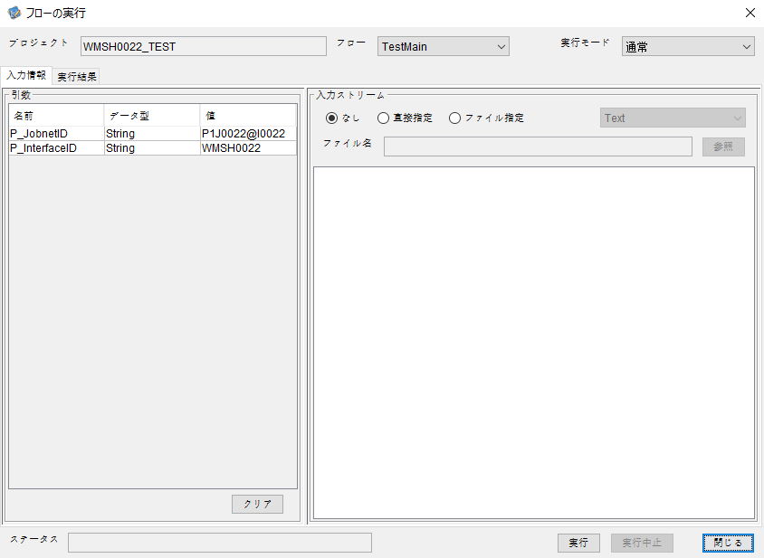

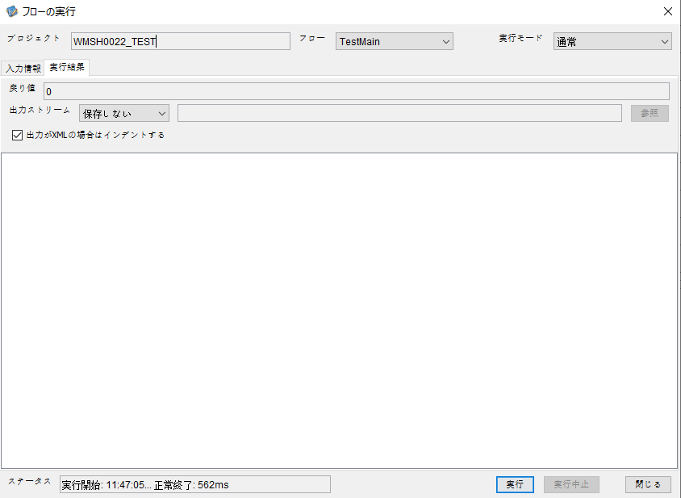

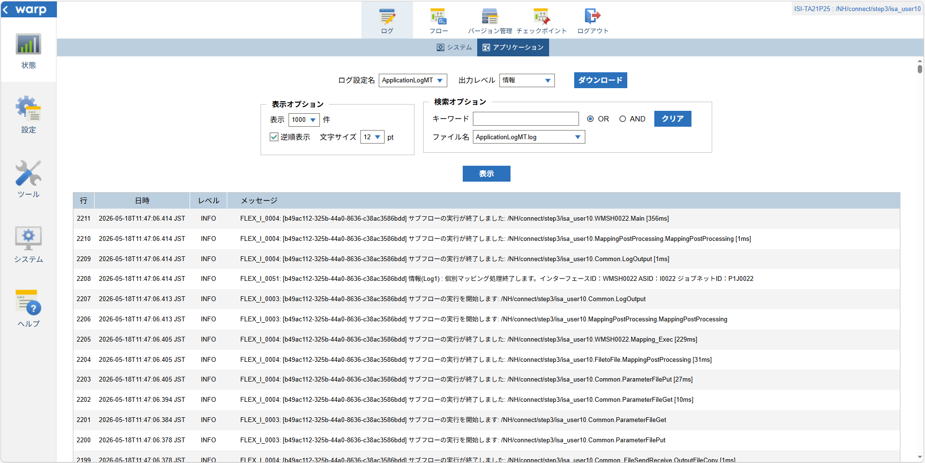

 |  | 行 | 日時 | レベル | メッセージ
 |  | 2145 | 2026-05-18T11:47:06.058 JST | INFO |  | FLEX_I_0003: [b49ac112-325b-44a0-8636-c38ac3586bdd] サブフローの実行を開始します: /NH/connect/step3/isa_user10.WMSH0022.Main
 |  | 2146 | 2026-05-18T11:47:06.059 JST | INFO |  | FLEX_I_0003: [b49ac112-325b-44a0-8636-c38ac3586bdd] サブフローの実行を開始します: /NH/connect/step3/isa_user10.MappingPreProcessing.MappingPreProcessing
 |  | 2147 | 2026-05-18T11:47:06.059 JST | INFO |  | FLEX_I_0003: [b49ac112-325b-44a0-8636-c38ac3586bdd] サブフローの実行を開始します: /NH/connect/step3/isa_user10.Common.LogOutput
 |  | 2148 | 2026-05-18T11:47:06.060 JST | INFO |  | FLEX_I_0051: [b49ac112-325b-44a0-8636-c38ac3586bdd] 情報(Log1) : 個別マッピング処理開始します。インターフェースID：WMSH0022 ASID：I0022 ジョブネットID：P1J0022
 |  | 2149 | 2026-05-18T11:47:06.060 JST | INFO |  | FLEX_I_0004: [b49ac112-325b-44a0-8636-c38ac3586bdd] サブフローの実行が終了しました: /NH/connect/step3/isa_user10.Common.LogOutput [1ms]
 |  | 2150 | 2026-05-18T11:47:06.060 JST | INFO |  | FLEX_I_0003: [b49ac112-325b-44a0-8636-c38ac3586bdd] サブフローの実行を開始します: /NH/connect/step3/isa_user10.Common.InputParameterCheck
 |  | 2151 | 2026-05-18T11:47:06.061 JST | INFO |  | FLEX_I_0004: [b49ac112-325b-44a0-8636-c38ac3586bdd] サブフローの実行が終了しました: /NH/connect/step3/isa_user10.Common.InputParameterCheck [1ms]
 |  | 2152 | 2026-05-18T11:47:06.061 JST | INFO |  | FLEX_I_0003: [b49ac112-325b-44a0-8636-c38ac3586bdd] サブフローの実行を開始します: /NH/connect/step3/isa_user10.Common.SettingInit
 |  | 2153 | 2026-05-18T11:47:06.079 JST | INFO |  | FLEX_I_0004: [b49ac112-325b-44a0-8636-c38ac3586bdd] サブフローの実行が終了しました: /NH/connect/step3/isa_user10.Common.SettingInit [18ms]
 |  | 2154 | 2026-05-18T11:47:06.080 JST | INFO |  | FLEX_I_0003: [b49ac112-325b-44a0-8636-c38ac3586bdd] サブフローの実行を開始します: /NH/connect/step3/isa_user10.Common.ParameterFileGet
 |  | 2155 | 2026-05-18T11:47:06.090 JST | INFO |  | FLEX_I_0004: [b49ac112-325b-44a0-8636-c38ac3586bdd] サブフローの実行が終了しました: /NH/connect/step3/isa_user10.Common.ParameterFileGet [10ms]
 |  | 2156 | 2026-05-18T11:47:06.115 JST | INFO |  | FLEX_I_0003: [b49ac112-325b-44a0-8636-c38ac3586bdd] サブフローの実行を開始します: /NH/connect/step3/isa_user10.Common_FileSendReceive.WorkFileDelete
 |  | 2157 | 2026-05-18T11:47:06.141 JST | INFO |  | FLEX_I_0004: [b49ac112-325b-44a0-8636-c38ac3586bdd] サブフローの実行が終了しました: /NH/connect/step3/isa_user10.Common_FileSendReceive.WorkFileDelete [26ms]
 |  | 2158 | 2026-05-18T11:47:06.142 JST | INFO |  | FLEX_I_0003: [b49ac112-325b-44a0-8636-c38ac3586bdd] サブフローの実行を開始します: /NH/connect/step3/isa_user10.Common.ParameterFileGet
 |  | 2159 | 2026-05-18T11:47:06.151 JST | INFO |  | FLEX_I_0004: [b49ac112-325b-44a0-8636-c38ac3586bdd] サブフローの実行が終了しました: /NH/connect/step3/isa_user10.Common.ParameterFileGet [9ms]
 |  | 2160 | 2026-05-18T11:47:06.175 JST | INFO |  | FLEX_I_0003: [b49ac112-325b-44a0-8636-c38ac3586bdd] サブフローの実行を開始します: /NH/connect/step3/isa_user10.Common_Conversion.GetConversionMst
 |  | 2161 | 2026-05-18T11:47:06.176 JST | INFO |  | FLEX_I_0004: [b49ac112-325b-44a0-8636-c38ac3586bdd] サブフローの実行が終了しました: /NH/connect/step3/isa_user10.Common_Conversion.GetConversionMst [1ms]
 |  | 2162 | 2026-05-18T11:47:06.176 JST | INFO |  | FLEX_I_0004: [b49ac112-325b-44a0-8636-c38ac3586bdd] サブフローの実行が終了しました: /NH/connect/step3/isa_user10.MappingPreProcessing.MappingPreProcessing [117ms]
 |  | 2163 | 2026-05-18T11:47:06.176 JST | INFO |  | FLEX_I_0003: [b49ac112-325b-44a0-8636-c38ac3586bdd] サブフローの実行を開始します: /NH/connect/step3/isa_user10.WMSH0022.Mapping_Exec
 |  | 2164 | 2026-05-18T11:47:06.229 JST | INFO |  | FLEX_I_0003: [b49ac112-325b-44a0-8636-c38ac3586bdd] サブフローの実行を開始します: /NH/connect/step3/isa_user10.FiletoFile.MappingPreProcessing
 |  | 2165 | 2026-05-18T11:47:06.231 JST | INFO |  | FLEX_I_0003: [b49ac112-325b-44a0-8636-c38ac3586bdd] サブフローの実行を開始します: /NH/connect/step3/isa_user10.Common.ParameterFileGet
 |  | 2166 | 2026-05-18T11:47:06.247 JST | INFO |  | FLEX_I_0004: [b49ac112-325b-44a0-8636-c38ac3586bdd] サブフローの実行が終了しました: /NH/connect/step3/isa_user10.Common.ParameterFileGet [16ms]
 |  | 2167 | 2026-05-18T11:47:06.258 JST | INFO |  | FLEX_I_0003: [b49ac112-325b-44a0-8636-c38ac3586bdd] サブフローの実行を開始します: /NH/connect/step3/isa_user10.Common.ParameterFilePut
 |  | 2168 | 2026-05-18T11:47:06.262 JST | INFO |  | FLEX_I_0003: [b49ac112-325b-44a0-8636-c38ac3586bdd] サブフローの実行を開始します: /NH/connect/step3/isa_user10.Common.ParameterFileGet
 |  | 2169 | 2026-05-18T11:47:06.270 JST | INFO |  | FLEX_I_0004: [b49ac112-325b-44a0-8636-c38ac3586bdd] サブフローの実行が終了しました: /NH/connect/step3/isa_user10.Common.ParameterFileGet [8ms]
 |  | 2170 | 2026-05-18T11:47:06.281 JST | INFO |  | FLEX_I_0004: [b49ac112-325b-44a0-8636-c38ac3586bdd] サブフローの実行が終了しました: /NH/connect/step3/isa_user10.Common.ParameterFilePut [23ms]
 |  | 2171 | 2026-05-18T11:47:06.282 JST | INFO |  | FLEX_I_0003: [b49ac112-325b-44a0-8636-c38ac3586bdd] サブフローの実行を開始します: /NH/connect/step3/isa_user10.FiletoFile.PutParameterFileCaseMulitipleFiles
 |  | 2172 | 2026-05-18T11:47:06.282 JST | INFO |  | FLEX_I_0003: [b49ac112-325b-44a0-8636-c38ac3586bdd] サブフローの実行を開始します: /NH/connect/step3/isa_user10.Common.ParameterFilePut
 |  | 2173 | 2026-05-18T11:47:06.287 JST | INFO |  | FLEX_I_0003: [b49ac112-325b-44a0-8636-c38ac3586bdd] サブフローの実行を開始します: /NH/connect/step3/isa_user10.Common.ParameterFileGet
 |  | 2174 | 2026-05-18T11:47:06.296 JST | INFO |  | FLEX_I_0004: [b49ac112-325b-44a0-8636-c38ac3586bdd] サブフローの実行が終了しました: /NH/connect/step3/isa_user10.Common.ParameterFileGet [9ms]
 |  | 2175 | 2026-05-18T11:47:06.299 JST | INFO |  | FLEX_I_0004: [b49ac112-325b-44a0-8636-c38ac3586bdd] サブフローの実行が終了しました: /NH/connect/step3/isa_user10.Common.ParameterFilePut [17ms]
 |  | 2176 | 2026-05-18T11:47:06.300 JST | INFO |  | FLEX_I_0003: [b49ac112-325b-44a0-8636-c38ac3586bdd] サブフローの実行を開始します: /NH/connect/step3/isa_user10.Common.ParameterFilePut
 |  | 2177 | 2026-05-18T11:47:06.304 JST | INFO |  | FLEX_I_0003: [b49ac112-325b-44a0-8636-c38ac3586bdd] サブフローの実行を開始します: /NH/connect/step3/isa_user10.Common.ParameterFileGet
 |  | 2178 | 2026-05-18T11:47:06.313 JST | INFO |  | FLEX_I_0004: [b49ac112-325b-44a0-8636-c38ac3586bdd] サブフローの実行が終了しました: /NH/connect/step3/isa_user10.Common.ParameterFileGet [9ms]
 |  | 2179 | 2026-05-18T11:47:06.316 JST | INFO |  | FLEX_I_0004: [b49ac112-325b-44a0-8636-c38ac3586bdd] サブフローの実行が終了しました: /NH/connect/step3/isa_user10.Common.ParameterFilePut [16ms]
 |  | 2180 | 2026-05-18T11:47:06.317 JST | INFO |  | FLEX_I_0003: [b49ac112-325b-44a0-8636-c38ac3586bdd] サブフローの実行を開始します: /NH/connect/step3/isa_user10.Common.ParameterFileGet
 |  | 2181 | 2026-05-18T11:47:06.325 JST | INFO |  | FLEX_I_0004: [b49ac112-325b-44a0-8636-c38ac3586bdd] サブフローの実行が終了しました: /NH/connect/step3/isa_user10.Common.ParameterFileGet [8ms]
 |  | 2182 | 2026-05-18T11:47:06.326 JST | INFO |  | FLEX_I_0003: [b49ac112-325b-44a0-8636-c38ac3586bdd] サブフローの実行を開始します: /NH/connect/step3/isa_user10.Common.ParameterFilePut
 |  | 2183 | 2026-05-18T11:47:06.330 JST | INFO |  | FLEX_I_0003: [b49ac112-325b-44a0-8636-c38ac3586bdd] サブフローの実行を開始します: /NH/connect/step3/isa_user10.Common.ParameterFileGet
 |  | 2184 | 2026-05-18T11:47:06.338 JST | INFO |  | FLEX_I_0004: [b49ac112-325b-44a0-8636-c38ac3586bdd] サブフローの実行が終了しました: /NH/connect/step3/isa_user10.Common.ParameterFileGet [8ms]
 |  | 2185 | 2026-05-18T11:47:06.342 JST | INFO |  | FLEX_I_0004: [b49ac112-325b-44a0-8636-c38ac3586bdd] サブフローの実行が終了しました: /NH/connect/step3/isa_user10.Common.ParameterFilePut [16ms]
 |  | 2186 | 2026-05-18T11:47:06.342 JST | INFO |  | FLEX_I_0004: [b49ac112-325b-44a0-8636-c38ac3586bdd] サブフローの実行が終了しました: /NH/connect/step3/isa_user10.FiletoFile.PutParameterFileCaseMulitipleFiles [60ms]
 |  | 2187 | 2026-05-18T11:47:06.342 JST | INFO |  | FLEX_I_0004: [b49ac112-325b-44a0-8636-c38ac3586bdd] サブフローの実行が終了しました: /NH/connect/step3/isa_user10.FiletoFile.MappingPreProcessing [113ms]
 |  | 2188 | 2026-05-18T11:47:06.342 JST | INFO |  | FLEX_I_0003: [b49ac112-325b-44a0-8636-c38ac3586bdd] サブフローの実行を開始します: /NH/connect/step3/isa_user10.WMSH0022.Mapping_Caller
 |  | 2189 | 2026-05-18T11:47:06.361 JST | INFO |  | FLEX_I_0003: [b49ac112-325b-44a0-8636-c38ac3586bdd] サブフローの実行を開始します: /NH/connect/step3/isa_user10.Mapping_0022-1.Mapping
 |  | 2190 | 2026-05-18T11:47:06.367 JST | INFO |  | FLEX_I_0004: [b49ac112-325b-44a0-8636-c38ac3586bdd] サブフローの実行が終了しました: /NH/connect/step3/isa_user10.Mapping_0022-1.Mapping [6ms]
 |  | 2191 | 2026-05-18T11:47:06.368 JST | INFO |  | FLEX_I_0003: [b49ac112-325b-44a0-8636-c38ac3586bdd] サブフローの実行を開始します: /NH/connect/step3/isa_user10.WMSH0022.Mapping_FilePut
 |  | 2192 | 2026-05-18T11:47:06.373 JST | INFO |  | FLEX_I_0004: [b49ac112-325b-44a0-8636-c38ac3586bdd] サブフローの実行が終了しました: /NH/connect/step3/isa_user10.WMSH0022.Mapping_FilePut [5ms]
 |  | 2193 | 2026-05-18T11:47:06.374 JST | INFO |  | FLEX_I_0004: [b49ac112-325b-44a0-8636-c38ac3586bdd] サブフローの実行が終了しました: /NH/connect/step3/isa_user10.WMSH0022.Mapping_Caller [32ms]
 |  | 2194 | 2026-05-18T11:47:06.374 JST | INFO |  | FLEX_I_0003: [b49ac112-325b-44a0-8636-c38ac3586bdd] サブフローの実行を開始します: /NH/connect/step3/isa_user10.FiletoFile.MappingPostProcessing
 |  | 2195 | 2026-05-18T11:47:06.376 JST | INFO |  | FLEX_I_0003: [b49ac112-325b-44a0-8636-c38ac3586bdd] サブフローの実行を開始します: /NH/connect/step3/isa_user10.Common.LogOutput
 |  | 2196 | 2026-05-18T11:47:06.376 JST | INFO |  | FLEX_I_0051: [b49ac112-325b-44a0-8636-c38ac3586bdd] 情報(Log1) : ファイルを作成しました。インターフェースID：WMSH0022 ASID：I0022 ジョブネットID：P1J0022 ファイル名：WMSH0022_output.tsv 処理件数：8件
 |  | 2197 | 2026-05-18T11:47:06.376 JST | INFO |  | FLEX_I_0004: [b49ac112-325b-44a0-8636-c38ac3586bdd] サブフローの実行が終了しました: /NH/connect/step3/isa_user10.Common.LogOutput [0ms]
 |  | 2198 | 2026-05-18T11:47:06.377 JST | INFO |  | FLEX_I_0003: [b49ac112-325b-44a0-8636-c38ac3586bdd] サブフローの実行を開始します: /NH/connect/step3/isa_user10.Common_FileSendReceive.OutputFileCopy
 |  | 2199 | 2026-05-18T11:47:06.378 JST | INFO |  | FLEX_I_0004: [b49ac112-325b-44a0-8636-c38ac3586bdd] サブフローの実行が終了しました: /NH/connect/step3/isa_user10.Common_FileSendReceive.OutputFileCopy [1ms]
 |  | 2200 | 2026-05-18T11:47:06.378 JST | INFO |  | FLEX_I_0003: [b49ac112-325b-44a0-8636-c38ac3586bdd] サブフローの実行を開始します: /NH/connect/step3/isa_user10.Common.ParameterFilePut
 |  | 2201 | 2026-05-18T11:47:06.384 JST | INFO |  | FLEX_I_0003: [b49ac112-325b-44a0-8636-c38ac3586bdd] サブフローの実行を開始します: /NH/connect/step3/isa_user10.Common.ParameterFileGet
 |  | 2202 | 2026-05-18T11:47:06.394 JST | INFO |  | FLEX_I_0004: [b49ac112-325b-44a0-8636-c38ac3586bdd] サブフローの実行が終了しました: /NH/connect/step3/isa_user10.Common.ParameterFileGet [10ms]
 |  | 2203 | 2026-05-18T11:47:06.405 JST | INFO |  | FLEX_I_0004: [b49ac112-325b-44a0-8636-c38ac3586bdd] サブフローの実行が終了しました: /NH/connect/step3/isa_user10.Common.ParameterFilePut [27ms]
 |  | 2204 | 2026-05-18T11:47:06.405 JST | INFO |  | FLEX_I_0004: [b49ac112-325b-44a0-8636-c38ac3586bdd] サブフローの実行が終了しました: /NH/connect/step3/isa_user10.FiletoFile.MappingPostProcessing [31ms]
 |  | 2205 | 2026-05-18T11:47:06.405 JST | INFO |  | FLEX_I_0004: [b49ac112-325b-44a0-8636-c38ac3586bdd] サブフローの実行が終了しました: /NH/connect/step3/isa_user10.WMSH0022.Mapping_Exec [229ms]
 |  | 2206 | 2026-05-18T11:47:06.413 JST | INFO |  | FLEX_I_0003: [b49ac112-325b-44a0-8636-c38ac3586bdd] サブフローの実行を開始します: /NH/connect/step3/isa_user10.MappingPostProcessing.MappingPostProcessing
 |  | 2207 | 2026-05-18T11:47:06.413 JST | INFO |  | FLEX_I_0003: [b49ac112-325b-44a0-8636-c38ac3586bdd] サブフローの実行を開始します: /NH/connect/step3/isa_user10.Common.LogOutput
 |  | 2208 | 2026-05-18T11:47:06.414 JST | INFO |  | FLEX_I_0051: [b49ac112-325b-44a0-8636-c38ac3586bdd] 情報(Log1) : 個別マッピング処理終了します。インターフェースID：WMSH0022 ASID：I0022 ジョブネットID：P1J0022
 |  | 2209 | 2026-05-18T11:47:06.414 JST | INFO |  | FLEX_I_0004: [b49ac112-325b-44a0-8636-c38ac3586bdd] サブフローの実行が終了しました: /NH/connect/step3/isa_user10.Common.LogOutput [1ms]
 |  | 2210 | 2026-05-18T11:47:06.414 JST | INFO |  | FLEX_I_0004: [b49ac112-325b-44a0-8636-c38ac3586bdd] サブフローの実行が終了しました: /NH/connect/step3/isa_user10.MappingPostProcessing.MappingPostProcessing [1ms]
 |  | 2211 | 2026-05-18T11:47:06.414 JST | INFO |  | FLEX_I_0004: [b49ac112-325b-44a0-8636-c38ac3586bdd] サブフローの実行が終了しました: /NH/connect/step3/isa_user10.WMSH0022.Main [356ms]

 | No.3-2-2

■4回目 異常系・すでにファイルが存在する場合

ワークファイル削除処理が為されないように
「送信対象ファイル格納フォルダパス」の値を空文字に設定。

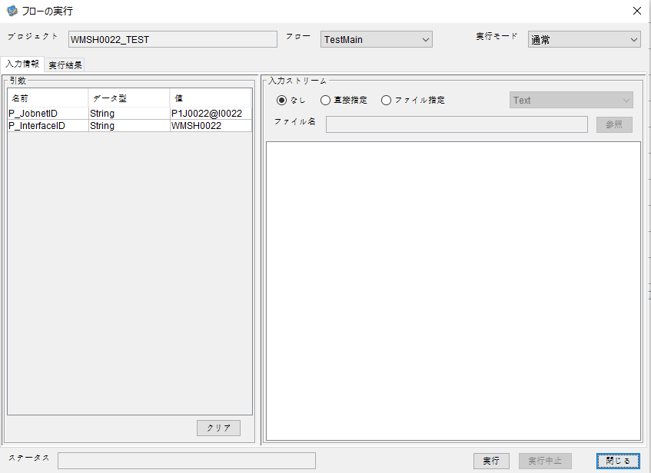

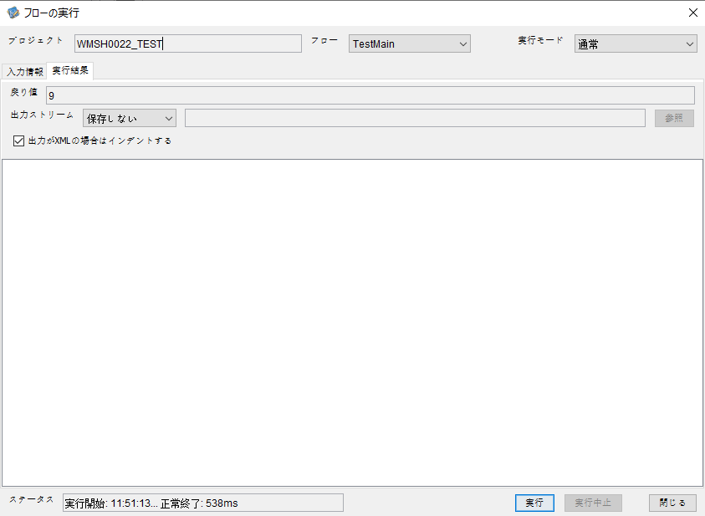
 | No.3-2-3

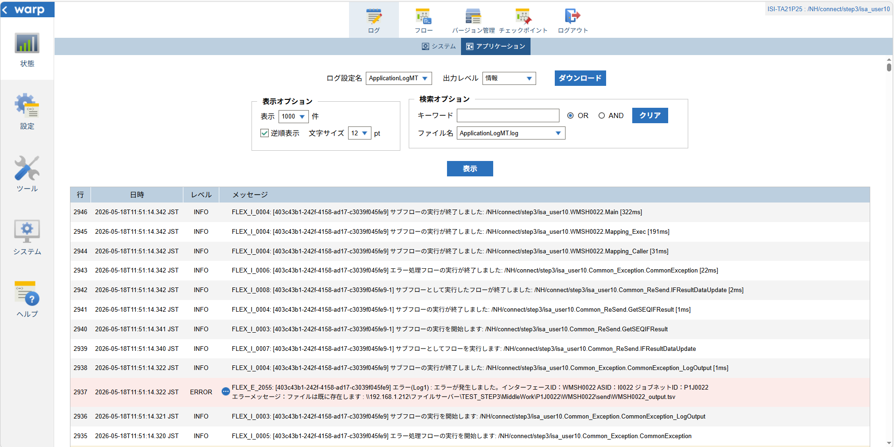

 |  | 行 | 日時 | レベル | メッセージ
 |  | 2892 | 2026-05-18T11:51:14.020 JST | INFO |  | FLEX_I_0003: [403c43b1-242f-4158-ad17-c3039f045fe9] サブフローの実行を開始します: /NH/connect/step3/isa_user10.WMSH0022.Main
 |  | 2893 | 2026-05-18T11:51:14.072 JST | INFO |  | FLEX_I_0003: [403c43b1-242f-4158-ad17-c3039f045fe9] サブフローの実行を開始します: /NH/connect/step3/isa_user10.MappingPreProcessing.MappingPreProcessing
 |  | 2894 | 2026-05-18T11:51:14.084 JST | INFO |  | FLEX_I_0003: [403c43b1-242f-4158-ad17-c3039f045fe9] サブフローの実行を開始します: /NH/connect/step3/isa_user10.Common.LogOutput
 |  | 2895 | 2026-05-18T11:51:14.084 JST | INFO |  | FLEX_I_0051: [403c43b1-242f-4158-ad17-c3039f045fe9] 情報(Log1) : 個別マッピング処理開始します。インターフェースID：WMSH0022 ASID：I0022 ジョブネットID：P1J0022
 |  | 2896 | 2026-05-18T11:51:14.084 JST | INFO |  | FLEX_I_0004: [403c43b1-242f-4158-ad17-c3039f045fe9] サブフローの実行が終了しました: /NH/connect/step3/isa_user10.Common.LogOutput [0ms]
 |  | 2897 | 2026-05-18T11:51:14.085 JST | INFO |  | FLEX_I_0003: [403c43b1-242f-4158-ad17-c3039f045fe9] サブフローの実行を開始します: /NH/connect/step3/isa_user10.Common.InputParameterCheck
 |  | 2898 | 2026-05-18T11:51:14.085 JST | INFO |  | FLEX_I_0004: [403c43b1-242f-4158-ad17-c3039f045fe9] サブフローの実行が終了しました: /NH/connect/step3/isa_user10.Common.InputParameterCheck [0ms]
 |  | 2899 | 2026-05-18T11:51:14.085 JST | INFO |  | FLEX_I_0003: [403c43b1-242f-4158-ad17-c3039f045fe9] サブフローの実行を開始します: /NH/connect/step3/isa_user10.Common.SettingInit
 |  | 2900 | 2026-05-18T11:51:14.104 JST | INFO |  | FLEX_I_0004: [403c43b1-242f-4158-ad17-c3039f045fe9] サブフローの実行が終了しました: /NH/connect/step3/isa_user10.Common.SettingInit [19ms]
 |  | 2901 | 2026-05-18T11:51:14.104 JST | INFO |  | FLEX_I_0003: [403c43b1-242f-4158-ad17-c3039f045fe9] サブフローの実行を開始します: /NH/connect/step3/isa_user10.Common.ParameterFileGet
 |  | 2902 | 2026-05-18T11:51:14.114 JST | INFO |  | FLEX_I_0004: [403c43b1-242f-4158-ad17-c3039f045fe9] サブフローの実行が終了しました: /NH/connect/step3/isa_user10.Common.ParameterFileGet [10ms]
 |  | 2903 | 2026-05-18T11:51:14.114 JST | INFO |  | FLEX_I_0003: [403c43b1-242f-4158-ad17-c3039f045fe9] サブフローの実行を開始します: /NH/connect/step3/isa_user10.Common.ParameterFileGet
 |  | 2904 | 2026-05-18T11:51:14.124 JST | INFO |  | FLEX_I_0004: [403c43b1-242f-4158-ad17-c3039f045fe9] サブフローの実行が終了しました: /NH/connect/step3/isa_user10.Common.ParameterFileGet [10ms]
 |  | 2905 | 2026-05-18T11:51:14.150 JST | INFO |  | FLEX_I_0003: [403c43b1-242f-4158-ad17-c3039f045fe9] サブフローの実行を開始します: /NH/connect/step3/isa_user10.Common_Conversion.GetConversionMst
 |  | 2906 | 2026-05-18T11:51:14.151 JST | INFO |  | FLEX_I_0004: [403c43b1-242f-4158-ad17-c3039f045fe9] サブフローの実行が終了しました: /NH/connect/step3/isa_user10.Common_Conversion.GetConversionMst [1ms]
 |  | 2907 | 2026-05-18T11:51:14.151 JST | INFO |  | FLEX_I_0004: [403c43b1-242f-4158-ad17-c3039f045fe9] サブフローの実行が終了しました: /NH/connect/step3/isa_user10.MappingPreProcessing.MappingPreProcessing [79ms]
 |  | 2908 | 2026-05-18T11:51:14.151 JST | INFO |  | FLEX_I_0003: [403c43b1-242f-4158-ad17-c3039f045fe9] サブフローの実行を開始します: /NH/connect/step3/isa_user10.WMSH0022.Mapping_Exec
 |  | 2909 | 2026-05-18T11:51:14.204 JST | INFO |  | FLEX_I_0003: [403c43b1-242f-4158-ad17-c3039f045fe9] サブフローの実行を開始します: /NH/connect/step3/isa_user10.FiletoFile.MappingPreProcessing
 |  | 2910 | 2026-05-18T11:51:14.206 JST | INFO |  | FLEX_I_0003: [403c43b1-242f-4158-ad17-c3039f045fe9] サブフローの実行を開始します: /NH/connect/step3/isa_user10.Common.ParameterFileGet
 |  | 2911 | 2026-05-18T11:51:14.218 JST | INFO |  | FLEX_I_0004: [403c43b1-242f-4158-ad17-c3039f045fe9] サブフローの実行が終了しました: /NH/connect/step3/isa_user10.Common.ParameterFileGet [12ms]
 |  | 2912 | 2026-05-18T11:51:14.228 JST | INFO |  | FLEX_I_0003: [403c43b1-242f-4158-ad17-c3039f045fe9] サブフローの実行を開始します: /NH/connect/step3/isa_user10.Common.ParameterFilePut
 |  | 2913 | 2026-05-18T11:51:14.232 JST | INFO |  | FLEX_I_0003: [403c43b1-242f-4158-ad17-c3039f045fe9] サブフローの実行を開始します: /NH/connect/step3/isa_user10.Common.ParameterFileGet
 |  | 2914 | 2026-05-18T11:51:14.240 JST | INFO |  | FLEX_I_0004: [403c43b1-242f-4158-ad17-c3039f045fe9] サブフローの実行が終了しました: /NH/connect/step3/isa_user10.Common.ParameterFileGet [8ms]
 |  | 2915 | 2026-05-18T11:51:14.251 JST | INFO |  | FLEX_I_0004: [403c43b1-242f-4158-ad17-c3039f045fe9] サブフローの実行が終了しました: /NH/connect/step3/isa_user10.Common.ParameterFilePut [23ms]
 |  | 2916 | 2026-05-18T11:51:14.251 JST | INFO |  | FLEX_I_0003: [403c43b1-242f-4158-ad17-c3039f045fe9] サブフローの実行を開始します: /NH/connect/step3/isa_user10.FiletoFile.PutParameterFileCaseMulitipleFiles
 |  | 2917 | 2026-05-18T11:51:14.252 JST | INFO |  | FLEX_I_0003: [403c43b1-242f-4158-ad17-c3039f045fe9] サブフローの実行を開始します: /NH/connect/step3/isa_user10.Common.ParameterFilePut
 |  | 2918 | 2026-05-18T11:51:14.256 JST | INFO |  | FLEX_I_0003: [403c43b1-242f-4158-ad17-c3039f045fe9] サブフローの実行を開始します: /NH/connect/step3/isa_user10.Common.ParameterFileGet
 |  | 2919 | 2026-05-18T11:51:14.265 JST | INFO |  | FLEX_I_0004: [403c43b1-242f-4158-ad17-c3039f045fe9] サブフローの実行が終了しました: /NH/connect/step3/isa_user10.Common.ParameterFileGet [9ms]
 |  | 2920 | 2026-05-18T11:51:14.269 JST | INFO |  | FLEX_I_0004: [403c43b1-242f-4158-ad17-c3039f045fe9] サブフローの実行が終了しました: /NH/connect/step3/isa_user10.Common.ParameterFilePut [17ms]
 |  | 2921 | 2026-05-18T11:51:14.269 JST | INFO |  | FLEX_I_0003: [403c43b1-242f-4158-ad17-c3039f045fe9] サブフローの実行を開始します: /NH/connect/step3/isa_user10.Common.ParameterFilePut
 |  | 2922 | 2026-05-18T11:51:14.273 JST | INFO |  | FLEX_I_0003: [403c43b1-242f-4158-ad17-c3039f045fe9] サブフローの実行を開始します: /NH/connect/step3/isa_user10.Common.ParameterFileGet
 |  | 2923 | 2026-05-18T11:51:14.282 JST | INFO |  | FLEX_I_0004: [403c43b1-242f-4158-ad17-c3039f045fe9] サブフローの実行が終了しました: /NH/connect/step3/isa_user10.Common.ParameterFileGet [9ms]
 |  | 2924 | 2026-05-18T11:51:14.285 JST | INFO |  | FLEX_I_0004: [403c43b1-242f-4158-ad17-c3039f045fe9] サブフローの実行が終了しました: /NH/connect/step3/isa_user10.Common.ParameterFilePut [16ms]
 |  | 2925 | 2026-05-18T11:51:14.286 JST | INFO |  | FLEX_I_0003: [403c43b1-242f-4158-ad17-c3039f045fe9] サブフローの実行を開始します: /NH/connect/step3/isa_user10.Common.ParameterFileGet
 |  | 2926 | 2026-05-18T11:51:14.294 JST | INFO |  | FLEX_I_0004: [403c43b1-242f-4158-ad17-c3039f045fe9] サブフローの実行が終了しました: /NH/connect/step3/isa_user10.Common.ParameterFileGet [8ms]
 |  | 2927 | 2026-05-18T11:51:14.295 JST | INFO |  | FLEX_I_0003: [403c43b1-242f-4158-ad17-c3039f045fe9] サブフローの実行を開始します: /NH/connect/step3/isa_user10.Common.ParameterFilePut
 |  | 2928 | 2026-05-18T11:51:14.299 JST | INFO |  | FLEX_I_0003: [403c43b1-242f-4158-ad17-c3039f045fe9] サブフローの実行を開始します: /NH/connect/step3/isa_user10.Common.ParameterFileGet
 |  | 2929 | 2026-05-18T11:51:14.307 JST | INFO |  | FLEX_I_0004: [403c43b1-242f-4158-ad17-c3039f045fe9] サブフローの実行が終了しました: /NH/connect/step3/isa_user10.Common.ParameterFileGet [8ms]
 |  | 2930 | 2026-05-18T11:51:14.311 JST | INFO |  | FLEX_I_0004: [403c43b1-242f-4158-ad17-c3039f045fe9] サブフローの実行が終了しました: /NH/connect/step3/isa_user10.Common.ParameterFilePut [16ms]
 |  | 2931 | 2026-05-18T11:51:14.311 JST | INFO |  | FLEX_I_0004: [403c43b1-242f-4158-ad17-c3039f045fe9] サブフローの実行が終了しました: /NH/connect/step3/isa_user10.FiletoFile.PutParameterFileCaseMulitipleFiles [60ms]
 |  | 2932 | 2026-05-18T11:51:14.311 JST | INFO |  | FLEX_I_0004: [403c43b1-242f-4158-ad17-c3039f045fe9] サブフローの実行が終了しました: /NH/connect/step3/isa_user10.FiletoFile.MappingPreProcessing [107ms]
 |  | 2933 | 2026-05-18T11:51:14.311 JST | INFO |  | FLEX_I_0003: [403c43b1-242f-4158-ad17-c3039f045fe9] サブフローの実行を開始します: /NH/connect/step3/isa_user10.WMSH0022.Mapping_Caller
 |  | 2934 | 2026-05-18T11:51:14.320 JST | WARN |  | FLEX_W_1011: [403c43b1-242f-4158-ad17-c3039f045fe9] Exception をキャッチしました : [/NH/connect/step3/isa_user10.WMSH0022.Mapping_Caller.FilePut3] ファイルは既に存在します : \\192.168.1.212\ファイルサーバー\TEST_STEP3\MiddleWork\P1J0022\WMSH0022\send\WMSH0022_output.tsv
 |  | 2935 | 2026-05-18T11:51:14.320 JST | INFO |  | FLEX_I_0005: [403c43b1-242f-4158-ad17-c3039f045fe9] エラー処理フローの実行を開始します: /NH/connect/step3/isa_user10.Common_Exception.CommonException
 |  | 2936 | 2026-05-18T11:51:14.321 JST | INFO |  | FLEX_I_0003: [403c43b1-242f-4158-ad17-c3039f045fe9] サブフローの実行を開始します: /NH/connect/step3/isa_user10.Common_Exception.CommonException_LogOutput
 |  | 2937 | 2026-05-18T11:51:14.322 JST | ERROR |  | FLEX_E_2055: [403c43b1-242f-4158-ad17-c3039f045fe9] エラー(Log1) : エラーが発生しました。インターフェースID：WMSH0022 ASID：I0022 ジョブネットID：P1J0022
 |  | 2938 | 2026-05-18T11:51:14.322 JST | INFO |  | FLEX_I_0004: [403c43b1-242f-4158-ad17-c3039f045fe9] サブフローの実行が終了しました: /NH/connect/step3/isa_user10.Common_Exception.CommonException_LogOutput [1ms]
 |  | 2939 | 2026-05-18T11:51:14.340 JST | INFO |  | FLEX_I_0007: [403c43b1-242f-4158-ad17-c3039f045fe9-1] サブフローとしてフローを実行します: /NH/connect/step3/isa_user10.Common_ReSend.IFResultDataUpdate
 |  | 2940 | 2026-05-18T11:51:14.341 JST | INFO |  | FLEX_I_0003: [403c43b1-242f-4158-ad17-c3039f045fe9-1] サブフローの実行を開始します: /NH/connect/step3/isa_user10.Common_ReSend.GetSEQIFResult
 |  | 2941 | 2026-05-18T11:51:14.342 JST | INFO |  | FLEX_I_0004: [403c43b1-242f-4158-ad17-c3039f045fe9-1] サブフローの実行が終了しました: /NH/connect/step3/isa_user10.Common_ReSend.GetSEQIFResult [1ms]
 |  | 2942 | 2026-05-18T11:51:14.342 JST | INFO |  | FLEX_I_0008: [403c43b1-242f-4158-ad17-c3039f045fe9-1] サブフローとして実行したフローが終了しました: /NH/connect/step3/isa_user10.Common_ReSend.IFResultDataUpdate [2ms]
 |  | 2943 | 2026-05-18T11:51:14.342 JST | INFO |  | FLEX_I_0006: [403c43b1-242f-4158-ad17-c3039f045fe9] エラー処理フローの実行が終了しました: /NH/connect/step3/isa_user10.Common_Exception.CommonException [22ms]
 |  | 2944 | 2026-05-18T11:51:14.342 JST | INFO |  | FLEX_I_0004: [403c43b1-242f-4158-ad17-c3039f045fe9] サブフローの実行が終了しました: /NH/connect/step3/isa_user10.WMSH0022.Mapping_Caller [31ms]
 |  | 2945 | 2026-05-18T11:51:14.342 JST | INFO |  | FLEX_I_0004: [403c43b1-242f-4158-ad17-c3039f045fe9] サブフローの実行が終了しました: /NH/connect/step3/isa_user10.WMSH0022.Mapping_Exec [191ms]
 |  | 2946 | 2026-05-18T11:51:14.342 JST | INFO |  | FLEX_I_0004: [403c43b1-242f-4158-ad17-c3039f045fe9] サブフローの実行が終了しました: /NH/connect/step3/isa_user10.WMSH0022.Main [322ms]

■5回目 正常系・0byteファイル

受信ファイルが0byte。

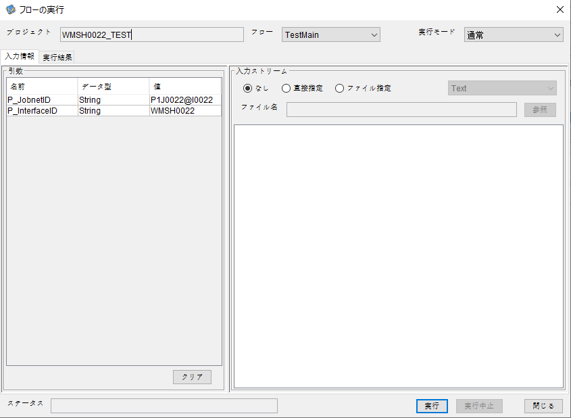

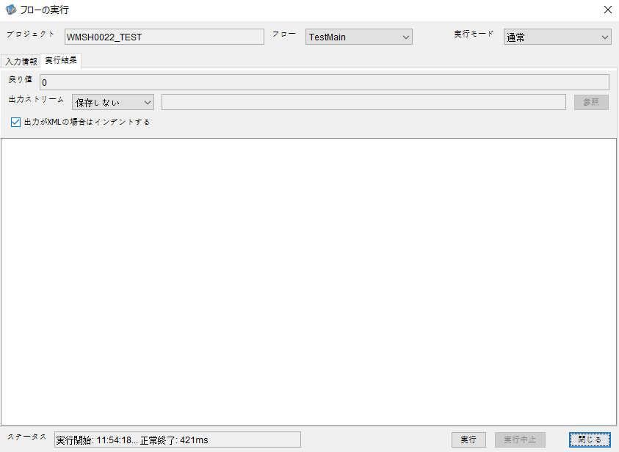

 |  | 行 | 日時 | レベル | メッセージ
 |  | 3108 | 2026-05-18T11:54:18.267 JST | INFO |  | FLEX_I_0003: [af17e719-3a18-4395-ad88-ceb2cbbc8e42] サブフローの実行を開始します: /NH/connect/step3/isa_user10.WMSH0022.Main
 |  | 3109 | 2026-05-18T11:54:18.269 JST | INFO |  | FLEX_I_0003: [af17e719-3a18-4395-ad88-ceb2cbbc8e42] サブフローの実行を開始します: /NH/connect/step3/isa_user10.MappingPreProcessing.MappingPreProcessing
 |  | 3110 | 2026-05-18T11:54:18.271 JST | INFO |  | FLEX_I_0003: [af17e719-3a18-4395-ad88-ceb2cbbc8e42] サブフローの実行を開始します: /NH/connect/step3/isa_user10.Common.LogOutput
 |  | 3111 | 2026-05-18T11:54:18.272 JST | INFO |  | FLEX_I_0051: [af17e719-3a18-4395-ad88-ceb2cbbc8e42] 情報(Log1) : 個別マッピング処理開始します。インターフェースID：WMSH0022 ASID：I0022 ジョブネットID：P1J0022
 |  | 3112 | 2026-05-18T11:54:18.273 JST | INFO |  | FLEX_I_0004: [af17e719-3a18-4395-ad88-ceb2cbbc8e42] サブフローの実行が終了しました: /NH/connect/step3/isa_user10.Common.LogOutput [2ms]
 |  | 3113 | 2026-05-18T11:54:18.274 JST | INFO |  | FLEX_I_0003: [af17e719-3a18-4395-ad88-ceb2cbbc8e42] サブフローの実行を開始します: /NH/connect/step3/isa_user10.Common.InputParameterCheck
 |  | 3114 | 2026-05-18T11:54:18.274 JST | INFO |  | FLEX_I_0004: [af17e719-3a18-4395-ad88-ceb2cbbc8e42] サブフローの実行が終了しました: /NH/connect/step3/isa_user10.Common.InputParameterCheck [0ms]
 |  | 3115 | 2026-05-18T11:54:18.275 JST | INFO |  | FLEX_I_0003: [af17e719-3a18-4395-ad88-ceb2cbbc8e42] サブフローの実行を開始します: /NH/connect/step3/isa_user10.Common.SettingInit
 |  | 3116 | 2026-05-18T11:54:18.293 JST | INFO |  | FLEX_I_0004: [af17e719-3a18-4395-ad88-ceb2cbbc8e42] サブフローの実行が終了しました: /NH/connect/step3/isa_user10.Common.SettingInit [18ms]
 |  | 3117 | 2026-05-18T11:54:18.293 JST | INFO |  | FLEX_I_0003: [af17e719-3a18-4395-ad88-ceb2cbbc8e42] サブフローの実行を開始します: /NH/connect/step3/isa_user10.Common.ParameterFileGet
 |  | 3118 | 2026-05-18T11:54:18.303 JST | INFO |  | FLEX_I_0004: [af17e719-3a18-4395-ad88-ceb2cbbc8e42] サブフローの実行が終了しました: /NH/connect/step3/isa_user10.Common.ParameterFileGet [10ms]
 |  | 3119 | 2026-05-18T11:54:18.326 JST | INFO |  | FLEX_I_0003: [af17e719-3a18-4395-ad88-ceb2cbbc8e42] サブフローの実行を開始します: /NH/connect/step3/isa_user10.Common_FileSendReceive.WorkFileDelete
 |  | 3120 | 2026-05-18T11:54:18.328 JST | INFO |  | FLEX_I_0004: [af17e719-3a18-4395-ad88-ceb2cbbc8e42] サブフローの実行が終了しました: /NH/connect/step3/isa_user10.Common_FileSendReceive.WorkFileDelete [2ms]
 |  | 3121 | 2026-05-18T11:54:18.328 JST | INFO |  | FLEX_I_0003: [af17e719-3a18-4395-ad88-ceb2cbbc8e42] サブフローの実行を開始します: /NH/connect/step3/isa_user10.Common.ParameterFileGet
 |  | 3122 | 2026-05-18T11:54:18.342 JST | INFO |  | FLEX_I_0004: [af17e719-3a18-4395-ad88-ceb2cbbc8e42] サブフローの実行が終了しました: /NH/connect/step3/isa_user10.Common.ParameterFileGet [14ms]
 |  | 3123 | 2026-05-18T11:54:18.342 JST | INFO |  | FLEX_I_0003: [af17e719-3a18-4395-ad88-ceb2cbbc8e42] サブフローの実行を開始します: /NH/connect/step3/isa_user10.Common_FileSendReceive.WorkFileDelete
 |  | 3124 | 2026-05-18T11:54:18.357 JST | INFO |  | FLEX_I_0004: [af17e719-3a18-4395-ad88-ceb2cbbc8e42] サブフローの実行が終了しました: /NH/connect/step3/isa_user10.Common_FileSendReceive.WorkFileDelete [15ms]
 |  | 3125 | 2026-05-18T11:54:18.357 JST | INFO |  | FLEX_I_0003: [af17e719-3a18-4395-ad88-ceb2cbbc8e42] サブフローの実行を開始します: /NH/connect/step3/isa_user10.Common_Conversion.GetConversionMst
 |  | 3126 | 2026-05-18T11:54:18.358 JST | INFO |  | FLEX_I_0004: [af17e719-3a18-4395-ad88-ceb2cbbc8e42] サブフローの実行が終了しました: /NH/connect/step3/isa_user10.Common_Conversion.GetConversionMst [1ms]
 |  | 3127 | 2026-05-18T11:54:18.358 JST | INFO |  | FLEX_I_0004: [af17e719-3a18-4395-ad88-ceb2cbbc8e42] サブフローの実行が終了しました: /NH/connect/step3/isa_user10.MappingPreProcessing.MappingPreProcessing [89ms]
 |  | 3128 | 2026-05-18T11:54:18.358 JST | INFO |  | FLEX_I_0003: [af17e719-3a18-4395-ad88-ceb2cbbc8e42] サブフローの実行を開始します: /NH/connect/step3/isa_user10.WMSH0022.Mapping_Exec
 |  | 3129 | 2026-05-18T11:54:18.359 JST | INFO |  | FLEX_I_0003: [af17e719-3a18-4395-ad88-ceb2cbbc8e42] サブフローの実行を開始します: /NH/connect/step3/isa_user10.FiletoFile.MappingPreProcessing
 |  | 3130 | 2026-05-18T11:54:18.360 JST | INFO |  | FLEX_I_0003: [af17e719-3a18-4395-ad88-ceb2cbbc8e42] サブフローの実行を開始します: /NH/connect/step3/isa_user10.Common.ParameterFileGet
 |  | 3131 | 2026-05-18T11:54:18.370 JST | INFO |  | FLEX_I_0004: [af17e719-3a18-4395-ad88-ceb2cbbc8e42] サブフローの実行が終了しました: /NH/connect/step3/isa_user10.Common.ParameterFileGet [10ms]
 |  | 3132 | 2026-05-18T11:54:18.379 JST | INFO |  | FLEX_I_0003: [af17e719-3a18-4395-ad88-ceb2cbbc8e42] サブフローの実行を開始します: /NH/connect/step3/isa_user10.Common.ParameterFilePut
 |  | 3133 | 2026-05-18T11:54:18.384 JST | INFO |  | FLEX_I_0003: [af17e719-3a18-4395-ad88-ceb2cbbc8e42] サブフローの実行を開始します: /NH/connect/step3/isa_user10.Common.ParameterFileGet
 |  | 3134 | 2026-05-18T11:54:18.392 JST | INFO |  | FLEX_I_0004: [af17e719-3a18-4395-ad88-ceb2cbbc8e42] サブフローの実行が終了しました: /NH/connect/step3/isa_user10.Common.ParameterFileGet [8ms]
 |  | 3135 | 2026-05-18T11:54:18.404 JST | INFO |  | FLEX_I_0004: [af17e719-3a18-4395-ad88-ceb2cbbc8e42] サブフローの実行が終了しました: /NH/connect/step3/isa_user10.Common.ParameterFilePut [25ms]
 |  | 3136 | 2026-05-18T11:54:18.404 JST | INFO |  | FLEX_I_0003: [af17e719-3a18-4395-ad88-ceb2cbbc8e42] サブフローの実行を開始します: /NH/connect/step3/isa_user10.FiletoFile.PutParameterFileCaseMulitipleFiles
 |  | 3137 | 2026-05-18T11:54:18.404 JST | INFO |  | FLEX_I_0003: [af17e719-3a18-4395-ad88-ceb2cbbc8e42] サブフローの実行を開始します: /NH/connect/step3/isa_user10.Common.ParameterFilePut
 |  | 3138 | 2026-05-18T11:54:18.409 JST | INFO |  | FLEX_I_0003: [af17e719-3a18-4395-ad88-ceb2cbbc8e42] サブフローの実行を開始します: /NH/connect/step3/isa_user10.Common.ParameterFileGet
 |  | 3139 | 2026-05-18T11:54:18.417 JST | INFO |  | FLEX_I_0004: [af17e719-3a18-4395-ad88-ceb2cbbc8e42] サブフローの実行が終了しました: /NH/connect/step3/isa_user10.Common.ParameterFileGet [8ms]
 |  | 3140 | 2026-05-18T11:54:18.427 JST | INFO |  | FLEX_I_0004: [af17e719-3a18-4395-ad88-ceb2cbbc8e42] サブフローの実行が終了しました: /NH/connect/step3/isa_user10.Common.ParameterFilePut [23ms]
 |  | 3141 | 2026-05-18T11:54:18.428 JST | INFO |  | FLEX_I_0003: [af17e719-3a18-4395-ad88-ceb2cbbc8e42] サブフローの実行を開始します: /NH/connect/step3/isa_user10.Common.ParameterFilePut
 |  | 3142 | 2026-05-18T11:54:18.432 JST | INFO |  | FLEX_I_0003: [af17e719-3a18-4395-ad88-ceb2cbbc8e42] サブフローの実行を開始します: /NH/connect/step3/isa_user10.Common.ParameterFileGet
 |  | 3143 | 2026-05-18T11:54:18.440 JST | INFO |  | FLEX_I_0004: [af17e719-3a18-4395-ad88-ceb2cbbc8e42] サブフローの実行が終了しました: /NH/connect/step3/isa_user10.Common.ParameterFileGet [8ms]
 |  | 3144 | 2026-05-18T11:54:18.451 JST | INFO |  | FLEX_I_0004: [af17e719-3a18-4395-ad88-ceb2cbbc8e42] サブフローの実行が終了しました: /NH/connect/step3/isa_user10.Common.ParameterFilePut [23ms]
 |  | 3145 | 2026-05-18T11:54:18.452 JST | INFO |  | FLEX_I_0003: [af17e719-3a18-4395-ad88-ceb2cbbc8e42] サブフローの実行を開始します: /NH/connect/step3/isa_user10.Common.ParameterFileGet
 |  | 3146 | 2026-05-18T11:54:18.460 JST | INFO |  | FLEX_I_0004: [af17e719-3a18-4395-ad88-ceb2cbbc8e42] サブフローの実行が終了しました: /NH/connect/step3/isa_user10.Common.ParameterFileGet [8ms]
 |  | 3147 | 2026-05-18T11:54:18.460 JST | INFO |  | FLEX_I_0004: [af17e719-3a18-4395-ad88-ceb2cbbc8e42] サブフローの実行が終了しました: /NH/connect/step3/isa_user10.FiletoFile.PutParameterFileCaseMulitipleFiles [56ms]
 |  | 3148 | 2026-05-18T11:54:18.460 JST | INFO |  | FLEX_I_0004: [af17e719-3a18-4395-ad88-ceb2cbbc8e42] サブフローの実行が終了しました: /NH/connect/step3/isa_user10.FiletoFile.MappingPreProcessing [101ms]
 |  | 3149 | 2026-05-18T11:54:18.460 JST | INFO |  | FLEX_I_0003: [af17e719-3a18-4395-ad88-ceb2cbbc8e42] サブフローの実行を開始します: /NH/connect/step3/isa_user10.WMSH0022.Mapping_Caller
 |  | 3150 | 2026-05-18T11:54:18.465 JST | INFO |  | FLEX_I_0004: [af17e719-3a18-4395-ad88-ceb2cbbc8e42] サブフローの実行が終了しました: /NH/connect/step3/isa_user10.WMSH0022.Mapping_Caller [5ms]
 |  | 3151 | 2026-05-18T11:54:18.465 JST | INFO |  | FLEX_I_0003: [af17e719-3a18-4395-ad88-ceb2cbbc8e42] サブフローの実行を開始します: /NH/connect/step3/isa_user10.FiletoFile.MappingPostProcessing
 |  | 3152 | 2026-05-18T11:54:18.467 JST | INFO |  | FLEX_I_0003: [af17e719-3a18-4395-ad88-ceb2cbbc8e42] サブフローの実行を開始します: /NH/connect/step3/isa_user10.Common.LogOutput
 |  | 3153 | 2026-05-18T11:54:18.467 JST | INFO |  | FLEX_I_0051: [af17e719-3a18-4395-ad88-ceb2cbbc8e42] 情報(Log1) : ファイルを作成しました。インターフェースID：WMSH0022 ASID：I0022 ジョブネットID：P1J0022 ファイル名：WMSH0022_output.tsv 処理件数：0件
 |  | 3154 | 2026-05-18T11:54:18.467 JST | INFO |  | FLEX_I_0004: [af17e719-3a18-4395-ad88-ceb2cbbc8e42] サブフローの実行が終了しました: /NH/connect/step3/isa_user10.Common.LogOutput [0ms]
 |  | 3155 | 2026-05-18T11:54:18.469 JST | INFO |  | FLEX_I_0003: [af17e719-3a18-4395-ad88-ceb2cbbc8e42] サブフローの実行を開始します: /NH/connect/step3/isa_user10.Common_FileSendReceive.OutputFileCopy
 |  | 3156 | 2026-05-18T11:54:18.469 JST | INFO |  | FLEX_I_0004: [af17e719-3a18-4395-ad88-ceb2cbbc8e42] サブフローの実行が終了しました: /NH/connect/step3/isa_user10.Common_FileSendReceive.OutputFileCopy [0ms]
 |  | 3157 | 2026-05-18T11:54:18.469 JST | INFO |  | FLEX_I_0003: [af17e719-3a18-4395-ad88-ceb2cbbc8e42] サブフローの実行を開始します: /NH/connect/step3/isa_user10.Common.ParameterFilePut
 |  | 3158 | 2026-05-18T11:54:18.474 JST | INFO |  | FLEX_I_0003: [af17e719-3a18-4395-ad88-ceb2cbbc8e42] サブフローの実行を開始します: /NH/connect/step3/isa_user10.Common.ParameterFileGet
 |  | 3159 | 2026-05-18T11:54:18.482 JST | INFO |  | FLEX_I_0004: [af17e719-3a18-4395-ad88-ceb2cbbc8e42] サブフローの実行が終了しました: /NH/connect/step3/isa_user10.Common.ParameterFileGet [8ms]
 |  | 3160 | 2026-05-18T11:54:18.493 JST | INFO |  | FLEX_I_0004: [af17e719-3a18-4395-ad88-ceb2cbbc8e42] サブフローの実行が終了しました: /NH/connect/step3/isa_user10.Common.ParameterFilePut [24ms]
 |  | 3161 | 2026-05-18T11:54:18.493 JST | INFO |  | FLEX_I_0004: [af17e719-3a18-4395-ad88-ceb2cbbc8e42] サブフローの実行が終了しました: /NH/connect/step3/isa_user10.FiletoFile.MappingPostProcessing [28ms]
 |  | 3162 | 2026-05-18T11:54:18.493 JST | INFO |  | FLEX_I_0004: [af17e719-3a18-4395-ad88-ceb2cbbc8e42] サブフローの実行が終了しました: /NH/connect/step3/isa_user10.WMSH0022.Mapping_Exec [135ms]
 |  | 3163 | 2026-05-18T11:54:18.500 JST | INFO |  | FLEX_I_0003: [af17e719-3a18-4395-ad88-ceb2cbbc8e42] サブフローの実行を開始します: /NH/connect/step3/isa_user10.MappingPostProcessing.MappingPostProcessing
 |  | 3164 | 2026-05-18T11:54:18.501 JST | INFO |  | FLEX_I_0003: [af17e719-3a18-4395-ad88-ceb2cbbc8e42] サブフローの実行を開始します: /NH/connect/step3/isa_user10.Common.LogOutput
 |  | 3165 | 2026-05-18T11:54:18.501 JST | INFO |  | FLEX_I_0051: [af17e719-3a18-4395-ad88-ceb2cbbc8e42] 情報(Log1) : 個別マッピング処理終了します。インターフェースID：WMSH0022 ASID：I0022 ジョブネットID：P1J0022
 |  | 3166 | 2026-05-18T11:54:18.501 JST | INFO |  | FLEX_I_0004: [af17e719-3a18-4395-ad88-ceb2cbbc8e42] サブフローの実行が終了しました: /NH/connect/step3/isa_user10.Common.LogOutput [0ms]
 |  | 3167 | 2026-05-18T11:54:18.501 JST | INFO |  | FLEX_I_0004: [af17e719-3a18-4395-ad88-ceb2cbbc8e42] サブフローの実行が終了しました: /NH/connect/step3/isa_user10.MappingPostProcessing.MappingPostProcessing [1ms]
 |  | 3168 | 2026-05-18T11:54:18.501 JST | INFO |  | FLEX_I_0004: [af17e719-3a18-4395-ad88-ceb2cbbc8e42] サブフローの実行が終了しました: /NH/connect/step3/isa_user10.WMSH0022.Main [234ms]



 | No.4-1-2
 | No.7-1-2

■6回目 正常系・データ行1000行

受信データ行1000行



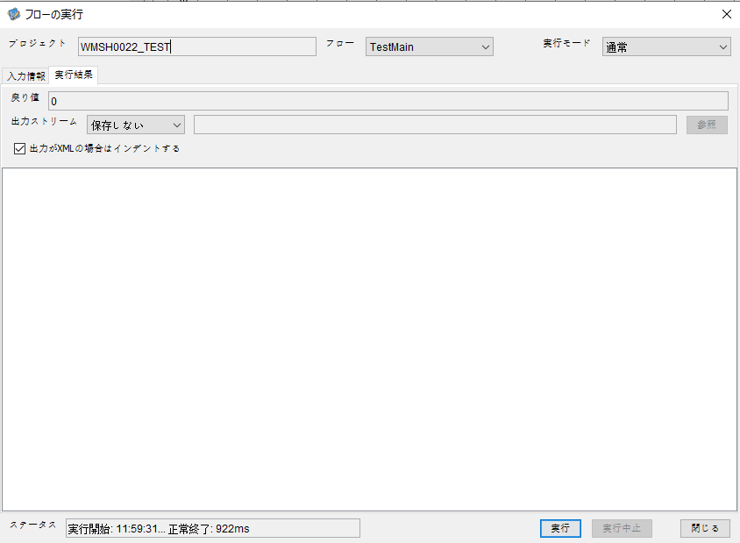



 |  | 行 | 日時 | レベル | メッセージ
 |  | 3300 | 2026-05-18T11:59:31.911 JST | INFO |  | FLEX_I_0003: [2ef0b0d8-4f59-4f9e-bd47-b93c7b02149f] サブフローの実行を開始します: /NH/connect/step3/isa_user10.WMSH0022.Main
 |  | 3301 | 2026-05-18T11:59:31.913 JST | INFO |  | FLEX_I_0003: [2ef0b0d8-4f59-4f9e-bd47-b93c7b02149f] サブフローの実行を開始します: /NH/connect/step3/isa_user10.MappingPreProcessing.MappingPreProcessing
 |  | 3302 | 2026-05-18T11:59:31.914 JST | INFO |  | FLEX_I_0003: [2ef0b0d8-4f59-4f9e-bd47-b93c7b02149f] サブフローの実行を開始します: /NH/connect/step3/isa_user10.Common.LogOutput
 |  | 3303 | 2026-05-18T11:59:31.915 JST | INFO |  | FLEX_I_0051: [2ef0b0d8-4f59-4f9e-bd47-b93c7b02149f] 情報(Log1) : 個別マッピング処理開始します。インターフェースID：WMSH0022 ASID：I0022 ジョブネットID：P1J0022
 |  | 3304 | 2026-05-18T11:59:31.915 JST | INFO |  | FLEX_I_0004: [2ef0b0d8-4f59-4f9e-bd47-b93c7b02149f] サブフローの実行が終了しました: /NH/connect/step3/isa_user10.Common.LogOutput [1ms]
 |  | 3305 | 2026-05-18T11:59:31.915 JST | INFO |  | FLEX_I_0003: [2ef0b0d8-4f59-4f9e-bd47-b93c7b02149f] サブフローの実行を開始します: /NH/connect/step3/isa_user10.Common.InputParameterCheck
 |  | 3306 | 2026-05-18T11:59:31.915 JST | INFO |  | FLEX_I_0004: [2ef0b0d8-4f59-4f9e-bd47-b93c7b02149f] サブフローの実行が終了しました: /NH/connect/step3/isa_user10.Common.InputParameterCheck [0ms]
 |  | 3307 | 2026-05-18T11:59:31.916 JST | INFO |  | FLEX_I_0003: [2ef0b0d8-4f59-4f9e-bd47-b93c7b02149f] サブフローの実行を開始します: /NH/connect/step3/isa_user10.Common.SettingInit
 |  | 3308 | 2026-05-18T11:59:31.933 JST | INFO |  | FLEX_I_0004: [2ef0b0d8-4f59-4f9e-bd47-b93c7b02149f] サブフローの実行が終了しました: /NH/connect/step3/isa_user10.Common.SettingInit [17ms]
 |  | 3309 | 2026-05-18T11:59:31.933 JST | INFO |  | FLEX_I_0003: [2ef0b0d8-4f59-4f9e-bd47-b93c7b02149f] サブフローの実行を開始します: /NH/connect/step3/isa_user10.Common.ParameterFileGet
 |  | 3310 | 2026-05-18T11:59:31.944 JST | INFO |  | FLEX_I_0004: [2ef0b0d8-4f59-4f9e-bd47-b93c7b02149f] サブフローの実行が終了しました: /NH/connect/step3/isa_user10.Common.ParameterFileGet [11ms]
 |  | 3311 | 2026-05-18T11:59:31.944 JST | INFO |  | FLEX_I_0003: [2ef0b0d8-4f59-4f9e-bd47-b93c7b02149f] サブフローの実行を開始します: /NH/connect/step3/isa_user10.Common_FileSendReceive.WorkFileDelete
 |  | 3312 | 2026-05-18T11:59:31.945 JST | INFO |  | FLEX_I_0004: [2ef0b0d8-4f59-4f9e-bd47-b93c7b02149f] サブフローの実行が終了しました: /NH/connect/step3/isa_user10.Common_FileSendReceive.WorkFileDelete [1ms]
 |  | 3313 | 2026-05-18T11:59:31.945 JST | INFO |  | FLEX_I_0003: [2ef0b0d8-4f59-4f9e-bd47-b93c7b02149f] サブフローの実行を開始します: /NH/connect/step3/isa_user10.Common.ParameterFileGet
 |  | 3314 | 2026-05-18T11:59:31.954 JST | INFO |  | FLEX_I_0004: [2ef0b0d8-4f59-4f9e-bd47-b93c7b02149f] サブフローの実行が終了しました: /NH/connect/step3/isa_user10.Common.ParameterFileGet [9ms]
 |  | 3315 | 2026-05-18T11:59:31.954 JST | INFO |  | FLEX_I_0003: [2ef0b0d8-4f59-4f9e-bd47-b93c7b02149f] サブフローの実行を開始します: /NH/connect/step3/isa_user10.Common_FileSendReceive.WorkFileDelete
 |  | 3316 | 2026-05-18T11:59:32.038 JST | INFO |  | FLEX_I_0004: [2ef0b0d8-4f59-4f9e-bd47-b93c7b02149f] サブフローの実行が終了しました: /NH/connect/step3/isa_user10.Common_FileSendReceive.WorkFileDelete [84ms]
 |  | 3317 | 2026-05-18T11:59:32.040 JST | INFO |  | FLEX_I_0003: [2ef0b0d8-4f59-4f9e-bd47-b93c7b02149f] サブフローの実行を開始します: /NH/connect/step3/isa_user10.Common_Conversion.GetConversionMst
 |  | 3318 | 2026-05-18T11:59:32.043 JST | INFO |  | FLEX_I_0004: [2ef0b0d8-4f59-4f9e-bd47-b93c7b02149f] サブフローの実行が終了しました: /NH/connect/step3/isa_user10.Common_Conversion.GetConversionMst [3ms]
 |  | 3319 | 2026-05-18T11:59:32.043 JST | INFO |  | FLEX_I_0004: [2ef0b0d8-4f59-4f9e-bd47-b93c7b02149f] サブフローの実行が終了しました: /NH/connect/step3/isa_user10.MappingPreProcessing.MappingPreProcessing [130ms]
 |  | 3320 | 2026-05-18T11:59:32.043 JST | INFO |  | FLEX_I_0003: [2ef0b0d8-4f59-4f9e-bd47-b93c7b02149f] サブフローの実行を開始します: /NH/connect/step3/isa_user10.WMSH0022.Mapping_Exec
 |  | 3321 | 2026-05-18T11:59:32.045 JST | INFO |  | FLEX_I_0003: [2ef0b0d8-4f59-4f9e-bd47-b93c7b02149f] サブフローの実行を開始します: /NH/connect/step3/isa_user10.FiletoFile.MappingPreProcessing
 |  | 3322 | 2026-05-18T11:59:32.048 JST | INFO |  | FLEX_I_0003: [2ef0b0d8-4f59-4f9e-bd47-b93c7b02149f] サブフローの実行を開始します: /NH/connect/step3/isa_user10.Common.ParameterFileGet
 |  | 3323 | 2026-05-18T11:59:32.064 JST | INFO |  | FLEX_I_0004: [2ef0b0d8-4f59-4f9e-bd47-b93c7b02149f] サブフローの実行が終了しました: /NH/connect/step3/isa_user10.Common.ParameterFileGet [16ms]
 |  | 3324 | 2026-05-18T11:59:32.074 JST | INFO |  | FLEX_I_0003: [2ef0b0d8-4f59-4f9e-bd47-b93c7b02149f] サブフローの実行を開始します: /NH/connect/step3/isa_user10.Common.ParameterFilePut
 |  | 3325 | 2026-05-18T11:59:32.078 JST | INFO |  | FLEX_I_0003: [2ef0b0d8-4f59-4f9e-bd47-b93c7b02149f] サブフローの実行を開始します: /NH/connect/step3/isa_user10.Common.ParameterFileGet
 |  | 3326 | 2026-05-18T11:59:32.087 JST | INFO |  | FLEX_I_0004: [2ef0b0d8-4f59-4f9e-bd47-b93c7b02149f] サブフローの実行が終了しました: /NH/connect/step3/isa_user10.Common.ParameterFileGet [9ms]
 |  | 3327 | 2026-05-18T11:59:32.099 JST | INFO |  | FLEX_I_0004: [2ef0b0d8-4f59-4f9e-bd47-b93c7b02149f] サブフローの実行が終了しました: /NH/connect/step3/isa_user10.Common.ParameterFilePut [25ms]
 |  | 3328 | 2026-05-18T11:59:32.099 JST | INFO |  | FLEX_I_0003: [2ef0b0d8-4f59-4f9e-bd47-b93c7b02149f] サブフローの実行を開始します: /NH/connect/step3/isa_user10.FiletoFile.PutParameterFileCaseMulitipleFiles
 |  | 3329 | 2026-05-18T11:59:32.099 JST | INFO |  | FLEX_I_0003: [2ef0b0d8-4f59-4f9e-bd47-b93c7b02149f] サブフローの実行を開始します: /NH/connect/step3/isa_user10.Common.ParameterFilePut
 |  | 3330 | 2026-05-18T11:59:32.103 JST | INFO |  | FLEX_I_0003: [2ef0b0d8-4f59-4f9e-bd47-b93c7b02149f] サブフローの実行を開始します: /NH/connect/step3/isa_user10.Common.ParameterFileGet
 |  | 3331 | 2026-05-18T11:59:32.111 JST | INFO |  | FLEX_I_0004: [2ef0b0d8-4f59-4f9e-bd47-b93c7b02149f] サブフローの実行が終了しました: /NH/connect/step3/isa_user10.Common.ParameterFileGet [8ms]
 |  | 3332 | 2026-05-18T11:59:32.122 JST | INFO |  | FLEX_I_0004: [2ef0b0d8-4f59-4f9e-bd47-b93c7b02149f] サブフローの実行が終了しました: /NH/connect/step3/isa_user10.Common.ParameterFilePut [23ms]
 |  | 3333 | 2026-05-18T11:59:32.123 JST | INFO |  | FLEX_I_0003: [2ef0b0d8-4f59-4f9e-bd47-b93c7b02149f] サブフローの実行を開始します: /NH/connect/step3/isa_user10.Common.ParameterFilePut
 |  | 3334 | 2026-05-18T11:59:32.127 JST | INFO |  | FLEX_I_0003: [2ef0b0d8-4f59-4f9e-bd47-b93c7b02149f] サブフローの実行を開始します: /NH/connect/step3/isa_user10.Common.ParameterFileGet
 |  | 3335 | 2026-05-18T11:59:32.135 JST | INFO |  | FLEX_I_0004: [2ef0b0d8-4f59-4f9e-bd47-b93c7b02149f] サブフローの実行が終了しました: /NH/connect/step3/isa_user10.Common.ParameterFileGet [8ms]
 |  | 3336 | 2026-05-18T11:59:32.146 JST | INFO |  | FLEX_I_0004: [2ef0b0d8-4f59-4f9e-bd47-b93c7b02149f] サブフローの実行が終了しました: /NH/connect/step3/isa_user10.Common.ParameterFilePut [23ms]
 |  | 3337 | 2026-05-18T11:59:32.147 JST | INFO |  | FLEX_I_0003: [2ef0b0d8-4f59-4f9e-bd47-b93c7b02149f] サブフローの実行を開始します: /NH/connect/step3/isa_user10.Common.ParameterFileGet
 |  | 3338 | 2026-05-18T11:59:32.155 JST | INFO |  | FLEX_I_0004: [2ef0b0d8-4f59-4f9e-bd47-b93c7b02149f] サブフローの実行が終了しました: /NH/connect/step3/isa_user10.Common.ParameterFileGet [8ms]
 |  | 3339 | 2026-05-18T11:59:32.155 JST | INFO |  | FLEX_I_0004: [2ef0b0d8-4f59-4f9e-bd47-b93c7b02149f] サブフローの実行が終了しました: /NH/connect/step3/isa_user10.FiletoFile.PutParameterFileCaseMulitipleFiles [56ms]
 |  | 3340 | 2026-05-18T11:59:32.155 JST | INFO |  | FLEX_I_0004: [2ef0b0d8-4f59-4f9e-bd47-b93c7b02149f] サブフローの実行が終了しました: /NH/connect/step3/isa_user10.FiletoFile.MappingPreProcessing [110ms]
 |  | 3341 | 2026-05-18T11:59:32.155 JST | INFO |  | FLEX_I_0003: [2ef0b0d8-4f59-4f9e-bd47-b93c7b02149f] サブフローの実行を開始します: /NH/connect/step3/isa_user10.WMSH0022.Mapping_Caller
 |  | 3342 | 2026-05-18T11:59:32.174 JST | INFO |  | FLEX_I_0003: [2ef0b0d8-4f59-4f9e-bd47-b93c7b02149f] サブフローの実行を開始します: /NH/connect/step3/isa_user10.Mapping_0022-1.Mapping
 |  | 3343 | 2026-05-18T11:59:32.587 JST | INFO |  | FLEX_I_0004: [2ef0b0d8-4f59-4f9e-bd47-b93c7b02149f] サブフローの実行が終了しました: /NH/connect/step3/isa_user10.Mapping_0022-1.Mapping [413ms]
 |  | 3344 | 2026-05-18T11:59:32.588 JST | INFO |  | FLEX_I_0003: [2ef0b0d8-4f59-4f9e-bd47-b93c7b02149f] サブフローの実行を開始します: /NH/connect/step3/isa_user10.WMSH0022.Mapping_FilePut
 |  | 3345 | 2026-05-18T11:59:32.596 JST | INFO |  | FLEX_I_0004: [2ef0b0d8-4f59-4f9e-bd47-b93c7b02149f] サブフローの実行が終了しました: /NH/connect/step3/isa_user10.WMSH0022.Mapping_FilePut [8ms]
 |  | 3346 | 2026-05-18T11:59:32.597 JST | INFO |  | FLEX_I_0004: [2ef0b0d8-4f59-4f9e-bd47-b93c7b02149f] サブフローの実行が終了しました: /NH/connect/step3/isa_user10.WMSH0022.Mapping_Caller [442ms]
 |  | 3347 | 2026-05-18T11:59:32.598 JST | INFO |  | FLEX_I_0003: [2ef0b0d8-4f59-4f9e-bd47-b93c7b02149f] サブフローの実行を開始します: /NH/connect/step3/isa_user10.FiletoFile.MappingPostProcessing
 |  | 3348 | 2026-05-18T11:59:32.599 JST | INFO |  | FLEX_I_0003: [2ef0b0d8-4f59-4f9e-bd47-b93c7b02149f] サブフローの実行を開始します: /NH/connect/step3/isa_user10.Common.LogOutput
 |  | 3349 | 2026-05-18T11:59:32.600 JST | INFO |  | FLEX_I_0051: [2ef0b0d8-4f59-4f9e-bd47-b93c7b02149f] 情報(Log1) : ファイルを作成しました。インターフェースID：WMSH0022 ASID：I0022 ジョブネットID：P1J0022 ファイル名：WMSH0022_output.tsv 処理件数：8000件
 |  | 3350 | 2026-05-18T11:59:32.600 JST | INFO |  | FLEX_I_0004: [2ef0b0d8-4f59-4f9e-bd47-b93c7b02149f] サブフローの実行が終了しました: /NH/connect/step3/isa_user10.Common.LogOutput [1ms]
 |  | 3351 | 2026-05-18T11:59:32.601 JST | INFO |  | FLEX_I_0003: [2ef0b0d8-4f59-4f9e-bd47-b93c7b02149f] サブフローの実行を開始します: /NH/connect/step3/isa_user10.Common_FileSendReceive.OutputFileCopy
 |  | 3352 | 2026-05-18T11:59:32.601 JST | INFO |  | FLEX_I_0004: [2ef0b0d8-4f59-4f9e-bd47-b93c7b02149f] サブフローの実行が終了しました: /NH/connect/step3/isa_user10.Common_FileSendReceive.OutputFileCopy [0ms]
 |  | 3353 | 2026-05-18T11:59:32.602 JST | INFO |  | FLEX_I_0003: [2ef0b0d8-4f59-4f9e-bd47-b93c7b02149f] サブフローの実行を開始します: /NH/connect/step3/isa_user10.Common.ParameterFilePut
 |  | 3354 | 2026-05-18T11:59:32.611 JST | INFO |  | FLEX_I_0003: [2ef0b0d8-4f59-4f9e-bd47-b93c7b02149f] サブフローの実行を開始します: /NH/connect/step3/isa_user10.Common.ParameterFileGet
 |  | 3355 | 2026-05-18T11:59:32.619 JST | INFO |  | FLEX_I_0004: [2ef0b0d8-4f59-4f9e-bd47-b93c7b02149f] サブフローの実行が終了しました: /NH/connect/step3/isa_user10.Common.ParameterFileGet [8ms]
 |  | 3356 | 2026-05-18T11:59:32.630 JST | INFO |  | FLEX_I_0004: [2ef0b0d8-4f59-4f9e-bd47-b93c7b02149f] サブフローの実行が終了しました: /NH/connect/step3/isa_user10.Common.ParameterFilePut [28ms]
 |  | 3357 | 2026-05-18T11:59:32.630 JST | INFO |  | FLEX_I_0004: [2ef0b0d8-4f59-4f9e-bd47-b93c7b02149f] サブフローの実行が終了しました: /NH/connect/step3/isa_user10.FiletoFile.MappingPostProcessing [32ms]
 |  | 3358 | 2026-05-18T11:59:32.630 JST | INFO |  | FLEX_I_0004: [2ef0b0d8-4f59-4f9e-bd47-b93c7b02149f] サブフローの実行が終了しました: /NH/connect/step3/isa_user10.WMSH0022.Mapping_Exec [587ms]
 |  | 3359 | 2026-05-18T11:59:32.632 JST | INFO |  | FLEX_I_0003: [2ef0b0d8-4f59-4f9e-bd47-b93c7b02149f] サブフローの実行を開始します: /NH/connect/step3/isa_user10.MappingPostProcessing.MappingPostProcessing
 |  | 3360 | 2026-05-18T11:59:32.632 JST | INFO |  | FLEX_I_0003: [2ef0b0d8-4f59-4f9e-bd47-b93c7b02149f] サブフローの実行を開始します: /NH/connect/step3/isa_user10.Common.LogOutput
 |  | 3361 | 2026-05-18T11:59:32.632 JST | INFO |  | FLEX_I_0051: [2ef0b0d8-4f59-4f9e-bd47-b93c7b02149f] 情報(Log1) : 個別マッピング処理終了します。インターフェースID：WMSH0022 ASID：I0022 ジョブネットID：P1J0022
 |  | 3362 | 2026-05-18T11:59:32.632 JST | INFO |  | FLEX_I_0004: [2ef0b0d8-4f59-4f9e-bd47-b93c7b02149f] サブフローの実行が終了しました: /NH/connect/step3/isa_user10.Common.LogOutput [0ms]
 |  | 3363 | 2026-05-18T11:59:32.632 JST | INFO |  | FLEX_I_0004: [2ef0b0d8-4f59-4f9e-bd47-b93c7b02149f] サブフローの実行が終了しました: /NH/connect/step3/isa_user10.MappingPostProcessing.MappingPostProcessing [0ms]
 |  | 3364 | 2026-05-18T11:59:32.632 JST | INFO |  | FLEX_I_0004: [2ef0b0d8-4f59-4f9e-bd47-b93c7b02149f] サブフローの実行が終了しました: /NH/connect/step3/isa_user10.WMSH0022.Main [721ms]

 | No.4-2-2

■7回目 正常系・データ行1000行以上

データ行が1010行。
1000行未満と以降にコード変換エラーあり

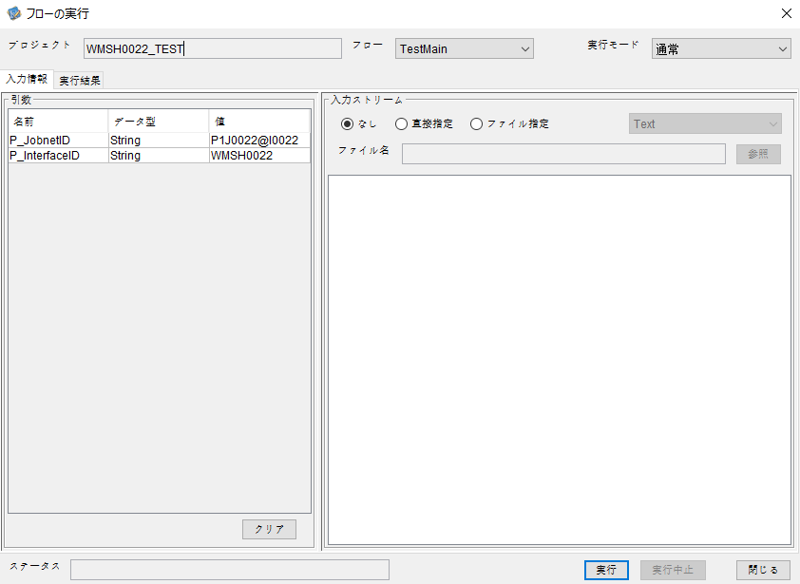

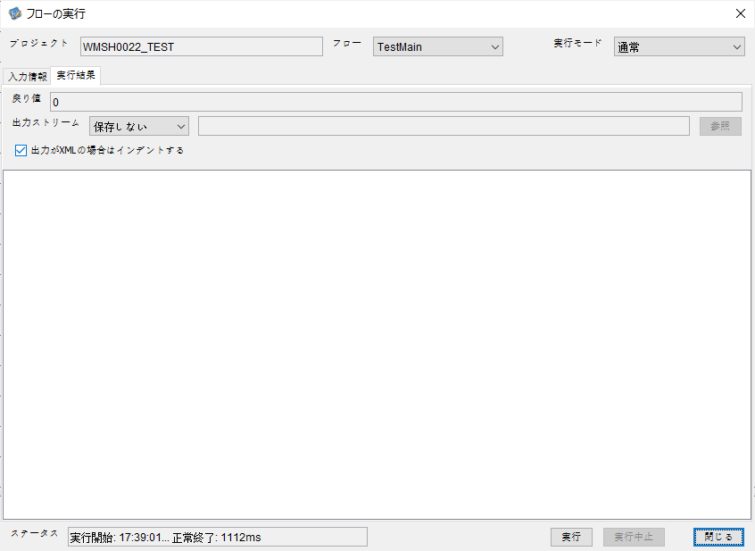

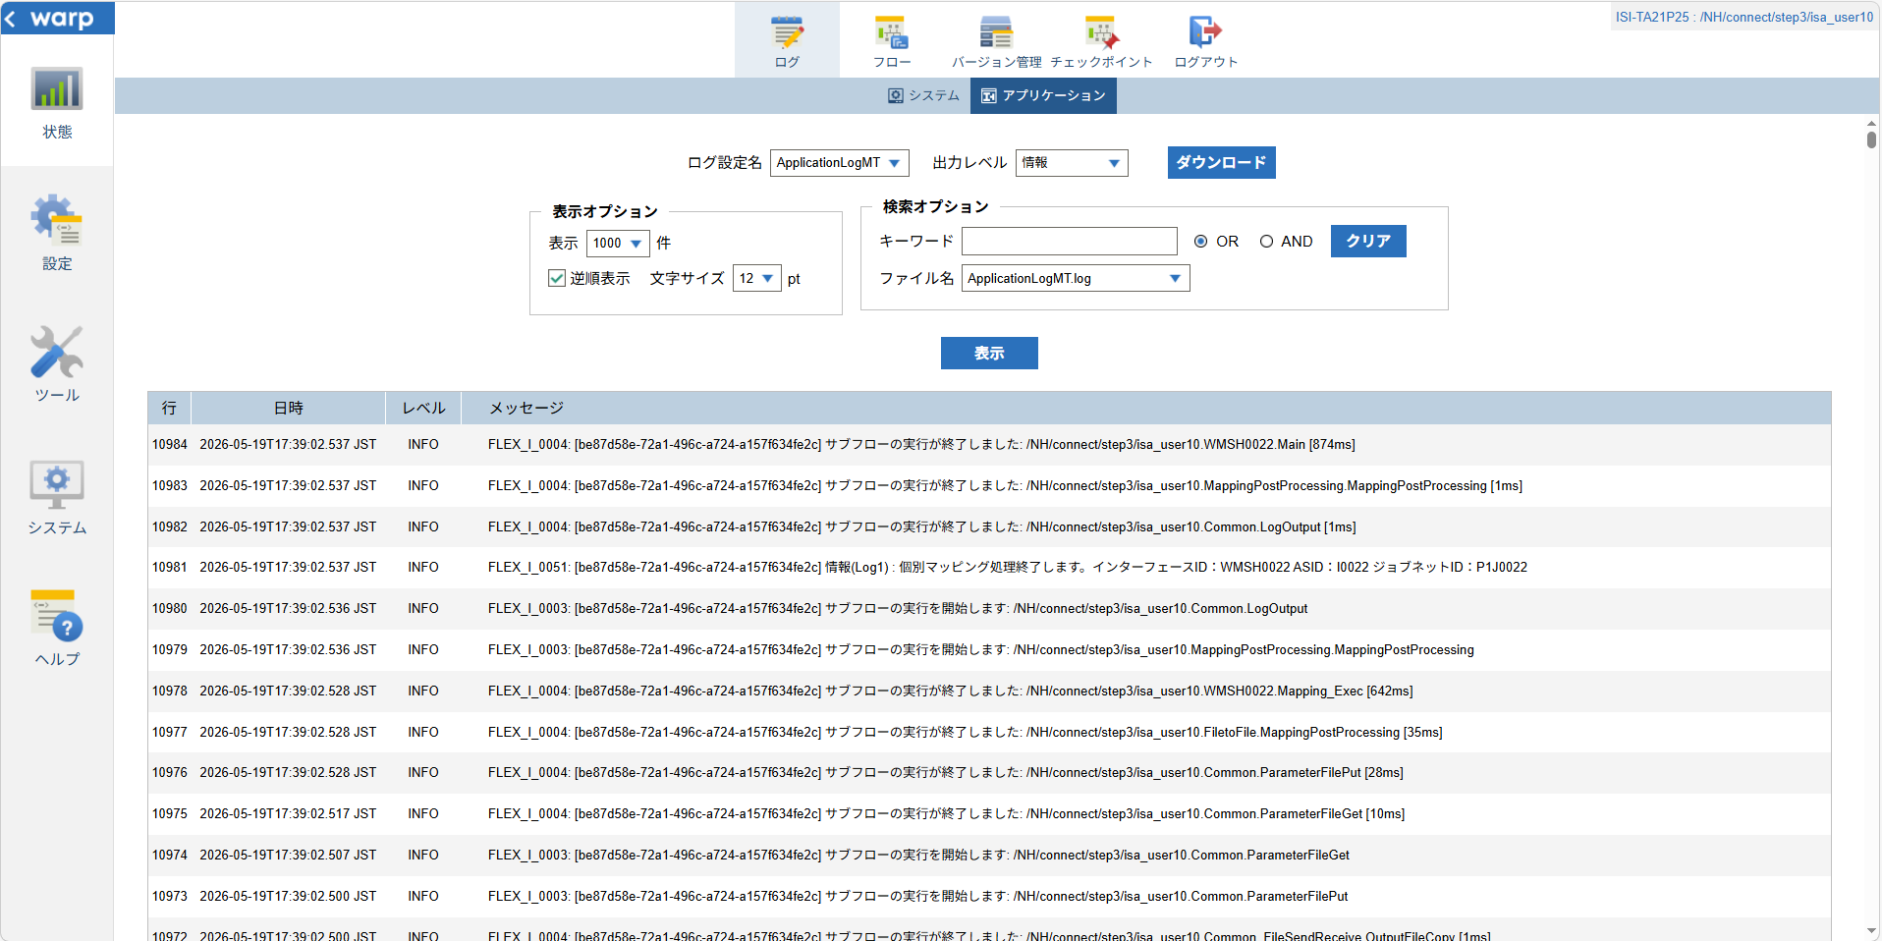

 |  | 行 | 日時 | レベル | メッセージ
 |  | 10908 | 2026-05-19T17:39:01.663 JST | INFO |  | FLEX_I_0003: [be87d58e-72a1-496c-a724-a157f634fe2c] サブフローの実行を開始します: /NH/connect/step3/isa_user10.WMSH0022.Main
 |  | 10909 | 2026-05-19T17:39:01.714 JST | INFO |  | FLEX_I_0003: [be87d58e-72a1-496c-a724-a157f634fe2c] サブフローの実行を開始します: /NH/connect/step3/isa_user10.MappingPreProcessing.MappingPreProcessing
 |  | 10910 | 2026-05-19T17:39:01.744 JST | INFO |  | FLEX_I_0003: [be87d58e-72a1-496c-a724-a157f634fe2c] サブフローの実行を開始します: /NH/connect/step3/isa_user10.Common.LogOutput
 |  | 10911 | 2026-05-19T17:39:01.744 JST | INFO |  | FLEX_I_0051: [be87d58e-72a1-496c-a724-a157f634fe2c] 情報(Log1) : 個別マッピング処理開始します。インターフェースID：WMSH0022 ASID：I0022 ジョブネットID：P1J0022
 |  | 10912 | 2026-05-19T17:39:01.744 JST | INFO |  | FLEX_I_0004: [be87d58e-72a1-496c-a724-a157f634fe2c] サブフローの実行が終了しました: /NH/connect/step3/isa_user10.Common.LogOutput [0ms]
 |  | 10913 | 2026-05-19T17:39:01.745 JST | INFO |  | FLEX_I_0003: [be87d58e-72a1-496c-a724-a157f634fe2c] サブフローの実行を開始します: /NH/connect/step3/isa_user10.Common.InputParameterCheck
 |  | 10914 | 2026-05-19T17:39:01.745 JST | INFO |  | FLEX_I_0004: [be87d58e-72a1-496c-a724-a157f634fe2c] サブフローの実行が終了しました: /NH/connect/step3/isa_user10.Common.InputParameterCheck [0ms]
 |  | 10915 | 2026-05-19T17:39:01.745 JST | INFO |  | FLEX_I_0003: [be87d58e-72a1-496c-a724-a157f634fe2c] サブフローの実行を開始します: /NH/connect/step3/isa_user10.Common.SettingInit
 |  | 10916 | 2026-05-19T17:39:01.764 JST | INFO |  | FLEX_I_0004: [be87d58e-72a1-496c-a724-a157f634fe2c] サブフローの実行が終了しました: /NH/connect/step3/isa_user10.Common.SettingInit [19ms]
 |  | 10917 | 2026-05-19T17:39:01.765 JST | INFO |  | FLEX_I_0003: [be87d58e-72a1-496c-a724-a157f634fe2c] サブフローの実行を開始します: /NH/connect/step3/isa_user10.Common.ParameterFileGet
 |  | 10918 | 2026-05-19T17:39:01.774 JST | INFO |  | FLEX_I_0004: [be87d58e-72a1-496c-a724-a157f634fe2c] サブフローの実行が終了しました: /NH/connect/step3/isa_user10.Common.ParameterFileGet [9ms]
 |  | 10919 | 2026-05-19T17:39:01.799 JST | INFO |  | FLEX_I_0003: [be87d58e-72a1-496c-a724-a157f634fe2c] サブフローの実行を開始します: /NH/connect/step3/isa_user10.Common_FileSendReceive.WorkFileDelete
 |  | 10920 | 2026-05-19T17:39:01.823 JST | INFO |  | FLEX_I_0004: [be87d58e-72a1-496c-a724-a157f634fe2c] サブフローの実行が終了しました: /NH/connect/step3/isa_user10.Common_FileSendReceive.WorkFileDelete [24ms]
 |  | 10921 | 2026-05-19T17:39:01.824 JST | INFO |  | FLEX_I_0003: [be87d58e-72a1-496c-a724-a157f634fe2c] サブフローの実行を開始します: /NH/connect/step3/isa_user10.Common.ParameterFileGet
 |  | 10922 | 2026-05-19T17:39:01.832 JST | INFO |  | FLEX_I_0004: [be87d58e-72a1-496c-a724-a157f634fe2c] サブフローの実行が終了しました: /NH/connect/step3/isa_user10.Common.ParameterFileGet [8ms]
 |  | 10923 | 2026-05-19T17:39:01.833 JST | INFO |  | FLEX_I_0003: [be87d58e-72a1-496c-a724-a157f634fe2c] サブフローの実行を開始します: /NH/connect/step3/isa_user10.Common_FileSendReceive.WorkFileDelete
 |  | 10924 | 2026-05-19T17:39:01.834 JST | INFO |  | FLEX_I_0004: [be87d58e-72a1-496c-a724-a157f634fe2c] サブフローの実行が終了しました: /NH/connect/step3/isa_user10.Common_FileSendReceive.WorkFileDelete [1ms]
 |  | 10925 | 2026-05-19T17:39:01.885 JST | INFO |  | FLEX_I_0003: [be87d58e-72a1-496c-a724-a157f634fe2c] サブフローの実行を開始します: /NH/connect/step3/isa_user10.Common_Conversion.GetConversionMst
 |  | 10926 | 2026-05-19T17:39:01.886 JST | INFO |  | FLEX_I_0004: [be87d58e-72a1-496c-a724-a157f634fe2c] サブフローの実行が終了しました: /NH/connect/step3/isa_user10.Common_Conversion.GetConversionMst [1ms]
 |  | 10927 | 2026-05-19T17:39:01.886 JST | INFO |  | FLEX_I_0004: [be87d58e-72a1-496c-a724-a157f634fe2c] サブフローの実行が終了しました: /NH/connect/step3/isa_user10.MappingPreProcessing.MappingPreProcessing [172ms]
 |  | 10928 | 2026-05-19T17:39:01.886 JST | INFO |  | FLEX_I_0003: [be87d58e-72a1-496c-a724-a157f634fe2c] サブフローの実行を開始します: /NH/connect/step3/isa_user10.WMSH0022.Mapping_Exec
 |  | 10929 | 2026-05-19T17:39:01.939 JST | INFO |  | FLEX_I_0003: [be87d58e-72a1-496c-a724-a157f634fe2c] サブフローの実行を開始します: /NH/connect/step3/isa_user10.FiletoFile.MappingPreProcessing
 |  | 10930 | 2026-05-19T17:39:01.941 JST | INFO |  | FLEX_I_0003: [be87d58e-72a1-496c-a724-a157f634fe2c] サブフローの実行を開始します: /NH/connect/step3/isa_user10.Common.ParameterFileGet
 |  | 10931 | 2026-05-19T17:39:01.955 JST | INFO |  | FLEX_I_0004: [be87d58e-72a1-496c-a724-a157f634fe2c] サブフローの実行が終了しました: /NH/connect/step3/isa_user10.Common.ParameterFileGet [14ms]
 |  | 10932 | 2026-05-19T17:39:01.964 JST | INFO |  | FLEX_I_0003: [be87d58e-72a1-496c-a724-a157f634fe2c] サブフローの実行を開始します: /NH/connect/step3/isa_user10.Common.ParameterFilePut
 |  | 10933 | 2026-05-19T17:39:01.968 JST | INFO |  | FLEX_I_0003: [be87d58e-72a1-496c-a724-a157f634fe2c] サブフローの実行を開始します: /NH/connect/step3/isa_user10.Common.ParameterFileGet
 |  | 10934 | 2026-05-19T17:39:01.976 JST | INFO |  | FLEX_I_0004: [be87d58e-72a1-496c-a724-a157f634fe2c] サブフローの実行が終了しました: /NH/connect/step3/isa_user10.Common.ParameterFileGet [8ms]
 |  | 10935 | 2026-05-19T17:39:01.987 JST | INFO |  | FLEX_I_0004: [be87d58e-72a1-496c-a724-a157f634fe2c] サブフローの実行が終了しました: /NH/connect/step3/isa_user10.Common.ParameterFilePut [23ms]
 |  | 10936 | 2026-05-19T17:39:01.987 JST | INFO |  | FLEX_I_0003: [be87d58e-72a1-496c-a724-a157f634fe2c] サブフローの実行を開始します: /NH/connect/step3/isa_user10.FiletoFile.PutParameterFileCaseMulitipleFiles
 |  | 10937 | 2026-05-19T17:39:01.988 JST | INFO |  | FLEX_I_0003: [be87d58e-72a1-496c-a724-a157f634fe2c] サブフローの実行を開始します: /NH/connect/step3/isa_user10.Common.ParameterFilePut
 |  | 10938 | 2026-05-19T17:39:01.992 JST | INFO |  | FLEX_I_0003: [be87d58e-72a1-496c-a724-a157f634fe2c] サブフローの実行を開始します: /NH/connect/step3/isa_user10.Common.ParameterFileGet
 |  | 10939 | 2026-05-19T17:39:02.000 JST | INFO |  | FLEX_I_0004: [be87d58e-72a1-496c-a724-a157f634fe2c] サブフローの実行が終了しました: /NH/connect/step3/isa_user10.Common.ParameterFileGet [8ms]
 |  | 10940 | 2026-05-19T17:39:02.011 JST | INFO |  | FLEX_I_0004: [be87d58e-72a1-496c-a724-a157f634fe2c] サブフローの実行が終了しました: /NH/connect/step3/isa_user10.Common.ParameterFilePut [23ms]
 |  | 10941 | 2026-05-19T17:39:02.012 JST | INFO |  | FLEX_I_0003: [be87d58e-72a1-496c-a724-a157f634fe2c] サブフローの実行を開始します: /NH/connect/step3/isa_user10.Common.ParameterFilePut
 |  | 10942 | 2026-05-19T17:39:02.016 JST | INFO |  | FLEX_I_0003: [be87d58e-72a1-496c-a724-a157f634fe2c] サブフローの実行を開始します: /NH/connect/step3/isa_user10.Common.ParameterFileGet
 |  | 10943 | 2026-05-19T17:39:02.024 JST | INFO |  | FLEX_I_0004: [be87d58e-72a1-496c-a724-a157f634fe2c] サブフローの実行が終了しました: /NH/connect/step3/isa_user10.Common.ParameterFileGet [8ms]
 |  | 10944 | 2026-05-19T17:39:02.036 JST | INFO |  | FLEX_I_0004: [be87d58e-72a1-496c-a724-a157f634fe2c] サブフローの実行が終了しました: /NH/connect/step3/isa_user10.Common.ParameterFilePut [24ms]
 |  | 10945 | 2026-05-19T17:39:02.037 JST | INFO |  | FLEX_I_0003: [be87d58e-72a1-496c-a724-a157f634fe2c] サブフローの実行を開始します: /NH/connect/step3/isa_user10.Common.ParameterFileGet
 |  | 10946 | 2026-05-19T17:39:02.045 JST | INFO |  | FLEX_I_0004: [be87d58e-72a1-496c-a724-a157f634fe2c] サブフローの実行が終了しました: /NH/connect/step3/isa_user10.Common.ParameterFileGet [8ms]
 |  | 10947 | 2026-05-19T17:39:02.045 JST | INFO |  | FLEX_I_0004: [be87d58e-72a1-496c-a724-a157f634fe2c] サブフローの実行が終了しました: /NH/connect/step3/isa_user10.FiletoFile.PutParameterFileCaseMulitipleFiles [58ms]
 |  | 10948 | 2026-05-19T17:39:02.045 JST | INFO |  | FLEX_I_0004: [be87d58e-72a1-496c-a724-a157f634fe2c] サブフローの実行が終了しました: /NH/connect/step3/isa_user10.FiletoFile.MappingPreProcessing [106ms]
 |  | 10949 | 2026-05-19T17:39:02.045 JST | INFO |  | FLEX_I_0003: [be87d58e-72a1-496c-a724-a157f634fe2c] サブフローの実行を開始します: /NH/connect/step3/isa_user10.WMSH0022.Mapping_Caller
 |  | 10950 | 2026-05-19T17:39:02.064 JST | INFO |  | FLEX_I_0003: [be87d58e-72a1-496c-a724-a157f634fe2c] サブフローの実行を開始します: /NH/connect/step3/isa_user10.Mapping_0022-1.Mapping
 |  | 10951 | 2026-05-19T17:39:02.475 JST | INFO |  | FLEX_I_0004: [be87d58e-72a1-496c-a724-a157f634fe2c] サブフローの実行が終了しました: /NH/connect/step3/isa_user10.Mapping_0022-1.Mapping [411ms]
 |  | 10952 | 2026-05-19T17:39:02.475 JST | INFO |  | FLEX_I_0003: [be87d58e-72a1-496c-a724-a157f634fe2c] サブフローの実行を開始します: /NH/connect/step3/isa_user10.WMSH0022.Mapping_FilePut
 |  | 10953 | 2026-05-19T17:39:02.483 JST | INFO |  | FLEX_I_0004: [be87d58e-72a1-496c-a724-a157f634fe2c] サブフローの実行が終了しました: /NH/connect/step3/isa_user10.WMSH0022.Mapping_FilePut [8ms]
 |  | 10954 | 2026-05-19T17:39:02.483 JST | INFO |  | FLEX_I_0003: [be87d58e-72a1-496c-a724-a157f634fe2c] サブフローの実行を開始します: /NH/connect/step3/isa_user10.Mapping_0022-1.Mapping
 |  | 10955 | 2026-05-19T17:39:02.490 JST | INFO |  | FLEX_I_0004: [be87d58e-72a1-496c-a724-a157f634fe2c] サブフローの実行が終了しました: /NH/connect/step3/isa_user10.Mapping_0022-1.Mapping [7ms]
 |  | 10956 | 2026-05-19T17:39:02.490 JST | INFO |  | FLEX_I_0003: [be87d58e-72a1-496c-a724-a157f634fe2c] サブフローの実行を開始します: /NH/connect/step3/isa_user10.WMSH0022.Mapping_FilePut
 |  | 10957 | 2026-05-19T17:39:02.492 JST | INFO |  | FLEX_I_0004: [be87d58e-72a1-496c-a724-a157f634fe2c] サブフローの実行が終了しました: /NH/connect/step3/isa_user10.WMSH0022.Mapping_FilePut [2ms]
 |  | 10958 | 2026-05-19T17:39:02.493 JST | INFO |  | FLEX_I_0004: [be87d58e-72a1-496c-a724-a157f634fe2c] サブフローの実行が終了しました: /NH/connect/step3/isa_user10.WMSH0022.Mapping_Caller [448ms]
 |  | 10959 | 2026-05-19T17:39:02.493 JST | INFO |  | FLEX_I_0003: [be87d58e-72a1-496c-a724-a157f634fe2c] サブフローの実行を開始します: /NH/connect/step3/isa_user10.FiletoFile.MappingPostProcessing
 |  | 10960 | 2026-05-19T17:39:02.496 JST | INFO |  | FLEX_I_0003: [be87d58e-72a1-496c-a724-a157f634fe2c] サブフローの実行を開始します: /NH/connect/step3/isa_user10.Common.WarningLogOutput
 |  | 10961 | 2026-05-19T17:39:02.496 JST | INFO |  | FLEX_I_0003: [be87d58e-72a1-496c-a724-a157f634fe2c] サブフローの実行を開始します: /NH/connect/step3/isa_user10.Common.LogOutput
 | No.5-2-1 | 10962 | 2026-05-19T17:39:02.497 JST | WARN |  | FLEX_W_1054: [be87d58e-72a1-496c-a724-a157f634fe2c] 警告(Log1) : det-warn:WMSH0022 マッピング処理にてコード変換が正しく行われませんでした。インターフェースID：WMSH0022 ASID：I0022 ジョブネットID：P1J0022 変換エラーメッセージ： NH、connect/step3、isa_user10、FiletoFile、MappingPostProcessing、I0022、P1J0022
 |  | 10963 | 2026-05-19T17:39:02.497 JST | INFO |  | FLEX_I_0004: [be87d58e-72a1-496c-a724-a157f634fe2c] サブフローの実行が終了しました: /NH/connect/step3/isa_user10.Common.LogOutput [1ms]
 |  | 10964 | 2026-05-19T17:39:02.497 JST | INFO |  | FLEX_I_0003: [be87d58e-72a1-496c-a724-a157f634fe2c] サブフローの実行を開始します: /NH/connect/step3/isa_user10.Common.LogOutput
 |  | 10965 | 2026-05-19T17:39:02.497 JST | WARN |  | FLEX_W_1054: [be87d58e-72a1-496c-a724-a157f634fe2c] 警告(Log1) : 警告が発生しました。インターフェースID：WMSH0022 ASID：I0022 ジョブネットID：P1J0022
 | No.5-2-1 |  |  |  |  | エラーメッセージ：事業所コード-プラントコード_inboundマスタで「4 」の変換ができませんでした。
 |  | 10966 | 2026-05-19T17:39:02.497 JST | INFO |  | FLEX_I_0004: [be87d58e-72a1-496c-a724-a157f634fe2c] サブフローの実行が終了しました: /NH/connect/step3/isa_user10.Common.LogOutput [0ms]
 |  | 10967 | 2026-05-19T17:39:02.497 JST | INFO |  | FLEX_I_0004: [be87d58e-72a1-496c-a724-a157f634fe2c] サブフローの実行が終了しました: /NH/connect/step3/isa_user10.Common.WarningLogOutput [1ms]
 |  | 10968 | 2026-05-19T17:39:02.498 JST | INFO |  | FLEX_I_0003: [be87d58e-72a1-496c-a724-a157f634fe2c] サブフローの実行を開始します: /NH/connect/step3/isa_user10.Common.LogOutput
 |  | 10969 | 2026-05-19T17:39:02.498 JST | INFO |  | FLEX_I_0051: [be87d58e-72a1-496c-a724-a157f634fe2c] 情報(Log1) : ファイルを作成しました。インターフェースID：WMSH0022 ASID：I0022 ジョブネットID：P1J0022 ファイル名：WMSH0022_output.tsv 処理件数：8073件
 |  | 10970 | 2026-05-19T17:39:02.498 JST | INFO |  | FLEX_I_0004: [be87d58e-72a1-496c-a724-a157f634fe2c] サブフローの実行が終了しました: /NH/connect/step3/isa_user10.Common.LogOutput [0ms]
 |  | 10971 | 2026-05-19T17:39:02.499 JST | INFO |  | FLEX_I_0003: [be87d58e-72a1-496c-a724-a157f634fe2c] サブフローの実行を開始します: /NH/connect/step3/isa_user10.Common_FileSendReceive.OutputFileCopy
 |  | 10972 | 2026-05-19T17:39:02.500 JST | INFO |  | FLEX_I_0004: [be87d58e-72a1-496c-a724-a157f634fe2c] サブフローの実行が終了しました: /NH/connect/step3/isa_user10.Common_FileSendReceive.OutputFileCopy [1ms]
 |  | 10973 | 2026-05-19T17:39:02.500 JST | INFO |  | FLEX_I_0003: [be87d58e-72a1-496c-a724-a157f634fe2c] サブフローの実行を開始します: /NH/connect/step3/isa_user10.Common.ParameterFilePut
 |  | 10974 | 2026-05-19T17:39:02.507 JST | INFO |  | FLEX_I_0003: [be87d58e-72a1-496c-a724-a157f634fe2c] サブフローの実行を開始します: /NH/connect/step3/isa_user10.Common.ParameterFileGet
 |  | 10975 | 2026-05-19T17:39:02.517 JST | INFO |  | FLEX_I_0004: [be87d58e-72a1-496c-a724-a157f634fe2c] サブフローの実行が終了しました: /NH/connect/step3/isa_user10.Common.ParameterFileGet [10ms]
...

エビデンス(個別)
■1回目 正常系・0byteファイル

受信ファイルサイズが0byte

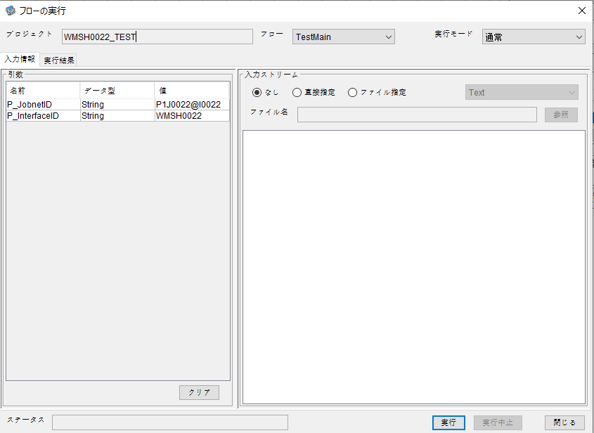

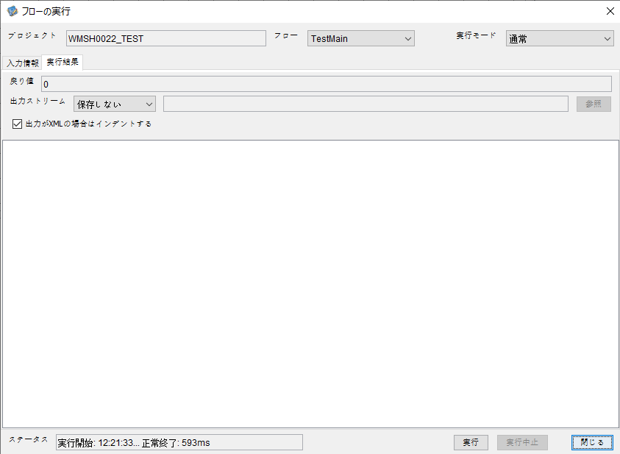

 | 行 | 日時 | レベル | メッセージ
 | 4950 | 2026-05-18T12:21:33.750 JST | INFO | FLEX_I_0003: [db9727ad-122d-4b2b-979b-f5b9d258e35d] サブフローの実行を開始します: /NH/connect/step3/isa_user10.WMSH0022.Main
 | 4951 | 2026-05-18T12:21:33.801 JST | INFO | FLEX_I_0003: [db9727ad-122d-4b2b-979b-f5b9d258e35d] サブフローの実行を開始します: /NH/connect/step3/isa_user10.MappingPreProcessing.MappingPreProcessing
 | 4952 | 2026-05-18T12:21:33.812 JST | INFO | FLEX_I_0003: [db9727ad-122d-4b2b-979b-f5b9d258e35d] サブフローの実行を開始します: /NH/connect/step3/isa_user10.Common.LogOutput
 | 4953 | 2026-05-18T12:21:33.813 JST | INFO | FLEX_I_0051: [db9727ad-122d-4b2b-979b-f5b9d258e35d] 情報(Log1) : 個別マッピング処理開始します。インターフェースID：WMSH0022 ASID：I0022 ジョブネットID：P1J0022
 | 4954 | 2026-05-18T12:21:33.813 JST | INFO | FLEX_I_0004: [db9727ad-122d-4b2b-979b-f5b9d258e35d] サブフローの実行が終了しました: /NH/connect/step3/isa_user10.Common.LogOutput [1ms]
 | 4955 | 2026-05-18T12:21:33.813 JST | INFO | FLEX_I_0003: [db9727ad-122d-4b2b-979b-f5b9d258e35d] サブフローの実行を開始します: /NH/connect/step3/isa_user10.Common.InputParameterCheck
...




 | 行 | 日時 | レベル | メッセージ
 | 5393 | 2026-05-18T12:26:45.406 JST | INFO | FLEX_I_0003: [34db7ed6-41f3-4b33-9c6e-ccc5e4d4cf5c] サブフローの実行を開始します: /NH/connect/step3/isa_user10.WMSH0022.Main
 | 5394 | 2026-05-18T12:26:45.458 JST | INFO | FLEX_I_0003: [34db7ed6-41f3-4b33-9c6e-ccc5e4d4cf5c] サブフローの実行を開始します: /NH/connect/step3/isa_user10.MappingPreProcessing.MappingPreProcessing
 | 5395 | 2026-05-18T12:26:45.469 JST | INFO | FLEX_I_0003: [34db7ed6-41f3-4b33-9c6e-ccc5e4d4cf5c] サブフローの実行を開始します: /NH/connect/step3/isa_user10.Common.LogOutput
 | 5396 | 2026-05-18T12:26:45.469 JST | INFO | FLEX_I_0051: [34db7ed6-41f3-4b33-9c6e-ccc5e4d4cf5c] 情報(Log1) : 個別マッピング処理開始します。インターフェースID：WMSH0022 ASID：I0022 ジョブネットID：P1J0022
 | 5397 | 2026-05-18T12:26:45.469 JST | INFO | FLEX_I_0004: [34db7ed6-41f3-4b33-9c6e-ccc5e4d4cf5c] サブフローの実行が終了しました: /NH/connect/step3/isa_user10.Common.LogOutput [0ms]
 | 5398 | 2026-05-18T12:26:45.470 JST | INFO | FLEX_I_0003: [34db7ed6-41f3-4b33-9c6e-ccc5e4d4cf5c] サブフローの実行を開始します: /NH/connect/step3/isa_user10.Common.InputParameterCheck
...
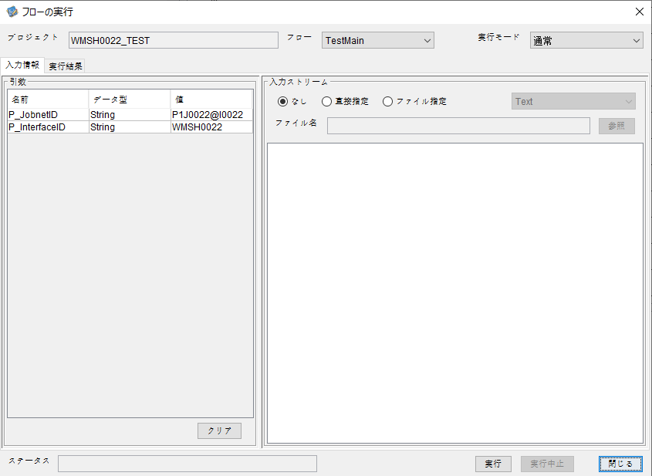

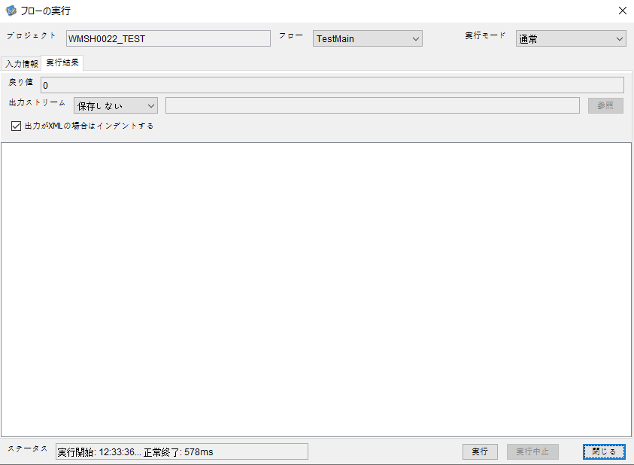

 | 行 | 日時 | レベル | メッセージ
 | 5964 | 2026-05-18T12:33:36.148 JST | INFO | FLEX_I_0003: [05b7bc4a-e754-4bb8-9078-c263b1176052] サブフローの実行を開始します: /NH/connect/step3/isa_user10.WMSH0022.Main
 | 5965 | 2026-05-18T12:33:36.150 JST | INFO | FLEX_I_0003: [05b7bc4a-e754-4bb8-9078-c263b1176052] サブフローの実行を開始します: /NH/connect/step3/isa_user10.MappingPreProcessing.MappingPreProcessing
 | 5966 | 2026-05-18T12:33:36.151 JST | INFO | FLEX_I_0003: [05b7bc4a-e754-4bb8-9078-c263b1176052] サブフローの実行を開始します: /NH/connect/step3/isa_user10.Common.LogOutput
 | 5967 | 2026-05-18T12:33:36.151 JST | INFO | FLEX_I_0051: [05b7bc4a-e754-4bb8-9078-c263b1176052] 情報(Log1) : 個別マッピング処理開始します。インターフェースID：WMSH0022 ASID：I0022 ジョブネットID：P1J0022
 | 5968 | 2026-05-18T12:33:36.151 JST | INFO | FLEX_I_0004: [05b7bc4a-e754-4bb8-9078-c263b1176052] サブフローの実行が終了しました: /NH/connect/step3/isa_user10.Common.LogOutput [0ms]
 | 5969 | 2026-05-18T12:33:36.152 JST | INFO | FLEX_I_0003: [05b7bc4a-e754-4bb8-9078-c263b1176052] サブフローの実行を開始します: /NH/connect/step3/isa_user10.Common.InputParameterCheck
 | 5970 | 2026-05-18T12:33:36.152 JST | INFO | FLEX_I_0004: [05b7bc4a-e754-4bb8-9078-c263b1176052] サブフローの実行が終了しました: /NH/connect/step3/isa_user10.Common.InputParameterCheck [0ms]
 | 5971 | 2026-05-18T12:33:36.152 JST | INFO | FLEX_I_0003: [05b7bc4a-e754-4bb8-9078-c263b1176052] サブフローの実行を開始します: /NH/connect/step3/isa_user10.Common.SettingInit
...
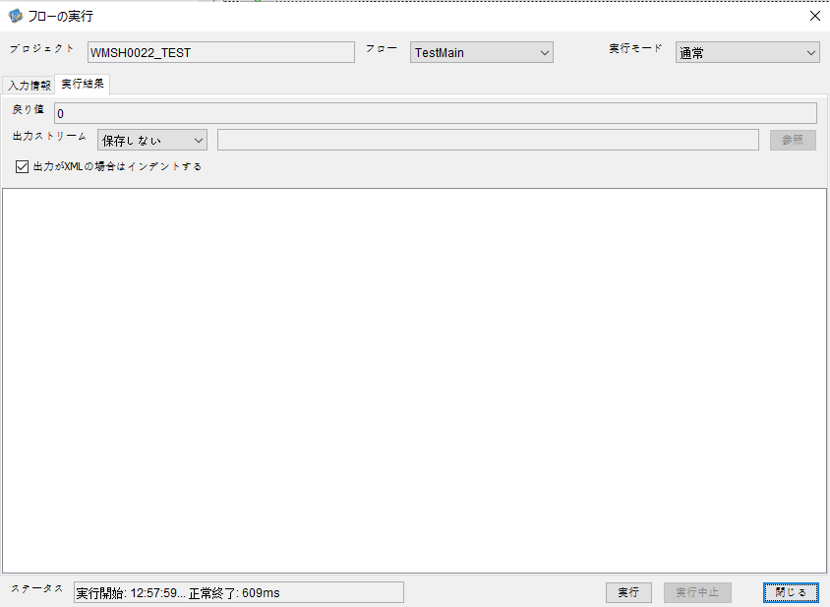

 | 行 | 日時 | レベル | メッセージ
 | 6886 | 2026-05-18T12:57:59.786 JST | INFO | FLEX_I_0003: [dfde102b-1273-4144-a376-ecd9a792f9ad] サブフローの実行を開始します: /NH/connect/step3/isa_user10.WMSH0022.Main
 | 6887 | 2026-05-18T12:57:59.837 JST | INFO | FLEX_I_0003: [dfde102b-1273-4144-a376-ecd9a792f9ad] サブフローの実行を開始します: /NH/connect/step3/isa_user10.MappingPreProcessing.MappingPreProcessing
 | 6888 | 2026-05-18T12:57:59.850 JST | INFO | FLEX_I_0003: [dfde102b-1273-4144-a376-ecd9a792f9ad] サブフローの実行を開始します: /NH/connect/step3/isa_user10.Common.LogOutput
 | 6889 | 2026-05-18T12:57:59.850 JST | INFO | FLEX_I_0051: [dfde102b-1273-4144-a376-ecd9a792f9ad] 情報(Log1) : 個別マッピング処理開始します。インターフェースID：WMSH0022 ASID：I0022 ジョブネットID：P1J0022
 | 6890 | 2026-05-18T12:57:59.850 JST | INFO | FLEX_I_0004: [dfde102b-1273-4144-a376-ecd9a792f9ad] サブフローの実行が終了しました: /NH/connect/step3/isa_user10.Common.LogOutput [0ms]
 | 6891 | 2026-05-18T12:57:59.851 JST | INFO | FLEX_I_0003: [dfde102b-1273-4144-a376-ecd9a792f9ad] サブフローの実行を開始します: /NH/connect/step3/isa_user10.Common.InputParameterCheck
 | 6892 | 2026-05-18T12:57:59.851 JST | INFO | FLEX_I_0004: [dfde102b-1273-4144-a376-ecd9a792f9ad] サブフローの実行が終了しました: /NH/connect/step3/isa_user10.Common.InputParameterCheck [0ms]
 | 6893 | 2026-05-18T12:57:59.851 JST | INFO | FLEX_I_0003: [dfde102b-1273-4144-a376-ecd9a792f9ad] サブフローの実行を開始します: /NH/connect/step3/isa_user10.Common.SettingInit
...
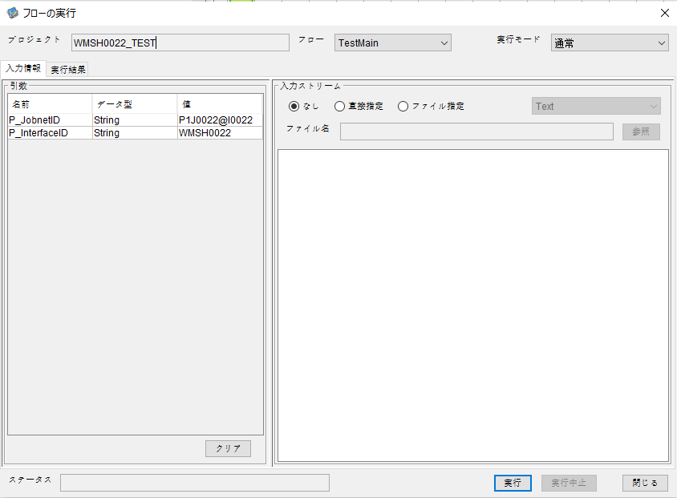



 | 行 | 日時 | レベル | メッセージ
 | 7069 | 2026-05-18T13:01:47.033 JST | INFO | FLEX_I_0003: [c324219b-25c4-49b3-8ef0-f99f8a7d2eea] サブフローの実行を開始します: /NH/connect/step3/isa_user10.WMSH0022.Main
 | 7070 | 2026-05-18T13:01:47.034 JST | INFO | FLEX_I_0003: [c324219b-25c4-49b3-8ef0-f99f8a7d2eea] サブフローの実行を開始します: /NH/connect/step3/isa_user10.MappingPreProcessing.MappingPreProcessing
 | 7071 | 2026-05-18T13:01:47.034 JST | INFO | FLEX_I_0003: [c324219b-25c4-49b3-8ef0-f99f8a7d2eea] サブフローの実行を開始します: /NH/connect/step3/isa_user10.Common.LogOutput
 | 7072 | 2026-05-18T13:01:47.035 JST | INFO | FLEX_I_0051: [c324219b-25c4-49b3-8ef0-f99f8a7d2eea] 情報(Log1) : 個別マッピング処理開始します。インターフェースID：WMSH0022 ASID：I0022 ジョブネットID：P1J0022
 | 7073 | 2026-05-18T13:01:47.035 JST | INFO | FLEX_I_0004: [c324219b-25c4-49b3-8ef0-f99f8a7d2eea] サブフローの実行が終了しました: /NH/connect/step3/isa_user10.Common.LogOutput [1ms]
 | 7074 | 2026-05-18T13:01:47.036 JST | INFO | FLEX_I_0003: [c324219b-25c4-49b3-8ef0-f99f8a7d2eea] サブフローの実行を開始します: /NH/connect/step3/isa_user10.Common.InputParameterCheck
 | 7075 | 2026-05-18T13:01:47.036 JST | INFO | FLEX_I_0004: [c324219b-25c4-49b3-8ef0-f99f8a7d2eea] サブフローの実行が終了しました: /NH/connect/step3/isa_user10.Common.InputParameterCheck [0ms]
...




 | 行 | 日時 | レベル | メッセージ
 | 7187 | 2026-05-18T13:05:07.384 JST | INFO | FLEX_I_0003: [5bb3614a-6d5c-43a7-9962-ef03f5045576] サブフローの実行を開始します: /NH/connect/step3/isa_user10.WMSH0022.Main
 | 7188 | 2026-05-18T13:05:07.385 JST | INFO | FLEX_I_0003: [5bb3614a-6d5c-43a7-9962-ef03f5045576] サブフローの実行を開始します: /NH/connect/step3/isa_user10.MappingPreProcessing.MappingPreProcessing
 | 7189 | 2026-05-18T13:05:07.387 JST | INFO | FLEX_I_0003: [5bb3614a-6d5c-43a7-9962-ef03f5045576] サブフローの実行を開始します: /NH/connect/step3/isa_user10.Common.LogOutput
 | 7190 | 2026-05-18T13:05:07.387 JST | INFO | FLEX_I_0051: [5bb3614a-6d5c-43a7-9962-ef03f5045576] 情報(Log1) : 個別マッピング処理開始します。インターフェースID：WMSH0022 ASID：I0022 ジョブネットID：P1J0022
 | 7191 | 2026-05-18T13:05:07.387 JST | INFO | FLEX_I_0004: [5bb3614a-6d5c-43a7-9962-ef03f5045576] サブフローの実行が終了しました: /NH/connect/step3/isa_user10.Common.LogOutput [0ms]
 | 7192 | 2026-05-18T13:05:07.388 JST | INFO | FLEX_I_0003: [5bb3614a-6d5c-43a7-9962-ef03f5045576] サブフローの実行を開始します: /NH/connect/step3/isa_user10.Common.InputParameterCheck
 | 7193 | 2026-05-18T13:05:07.388 JST | INFO | FLEX_I_0004: [5bb3614a-6d5c-43a7-9962-ef03f5045576] サブフローの実行が終了しました: /NH/connect/step3/isa_user10.Common.InputParameterCheck [0ms]
...


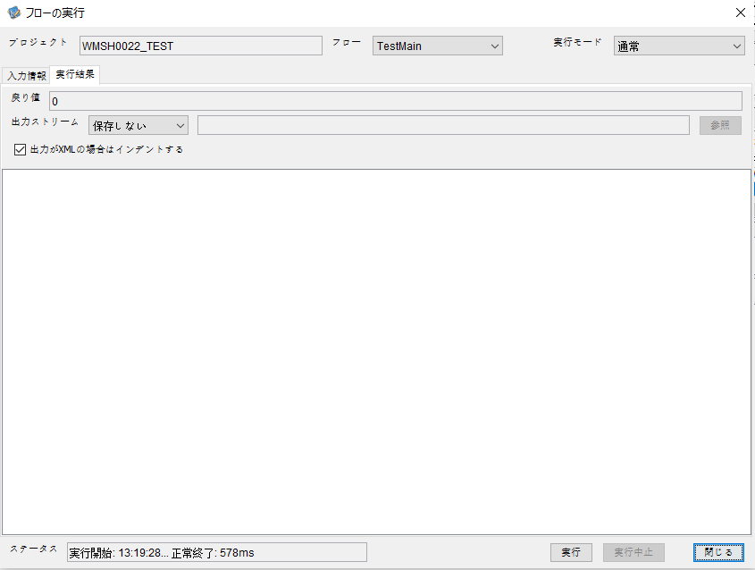

 | 行 | 日時 | レベル | メッセージ
 | 7641 | 2026-05-18T13:19:28.202 JST | INFO | FLEX_I_0003: [338d7de9-5d6c-4e30-a204-d4728460bd32] サブフローの実行を開始します: /NH/connect/step3/isa_user10.WMSH0022.Main
 | 7642 | 2026-05-18T13:19:28.203 JST | INFO | FLEX_I_0003: [338d7de9-5d6c-4e30-a204-d4728460bd32] サブフローの実行を開始します: /NH/connect/step3/isa_user10.MappingPreProcessing.MappingPreProcessing
 | 7643 | 2026-05-18T13:19:28.203 JST | INFO | FLEX_I_0003: [338d7de9-5d6c-4e30-a204-d4728460bd32] サブフローの実行を開始します: /NH/connect/step3/isa_user10.Common.LogOutput
 | 7644 | 2026-05-18T13:19:28.204 JST | INFO | FLEX_I_0051: [338d7de9-5d6c-4e30-a204-d4728460bd32] 情報(Log1) : 個別マッピング処理開始します。インターフェースID：WMSH0022 ASID：I0022 ジョブネットID：P1J0022
 | 7645 | 2026-05-18T13:19:28.204 JST | INFO | FLEX_I_0004: [338d7de9-5d6c-4e30-a204-d4728460bd32] サブフローの実行が終了しました: /NH/connect/step3/isa_user10.Common.LogOutput [1ms]
 | 7646 | 2026-05-18T13:19:28.204 JST | INFO | FLEX_I_0003: [338d7de9-5d6c-4e30-a204-d4728460bd32] サブフローの実行を開始します: /NH/connect/step3/isa_user10.Common.InputParameterCheck
 | 7647 | 2026-05-18T13:19:28.204 JST | INFO | FLEX_I_0004: [338d7de9-5d6c-4e30-a204-d4728460bd32] サブフローの実行が終了しました: /NH/connect/step3/isa_user10.Common.InputParameterCheck [0ms]
 | 7648 | 2026-05-18T13:19:28.205 JST | INFO | FLEX_I_0003: [338d7de9-5d6c-4e30-a204-d4728460bd32] サブフローの実行を開始します: /NH/connect/step3/isa_user10.Common.SettingInit
...

エビデンス(マッピング)
...
■入力ファイル
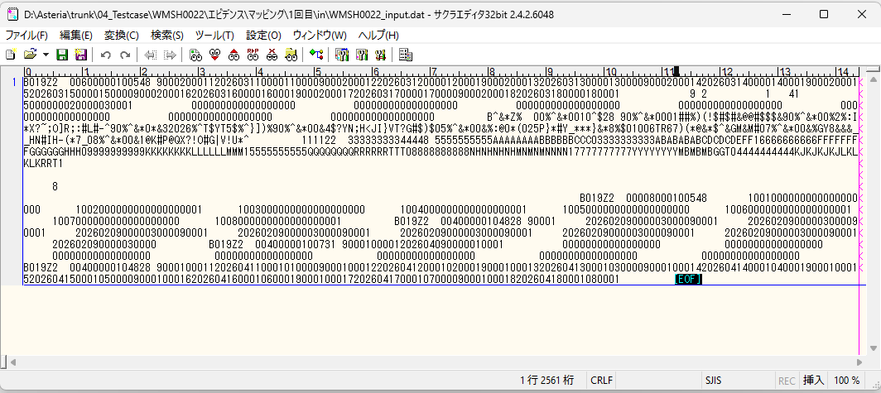

■出力ファイル
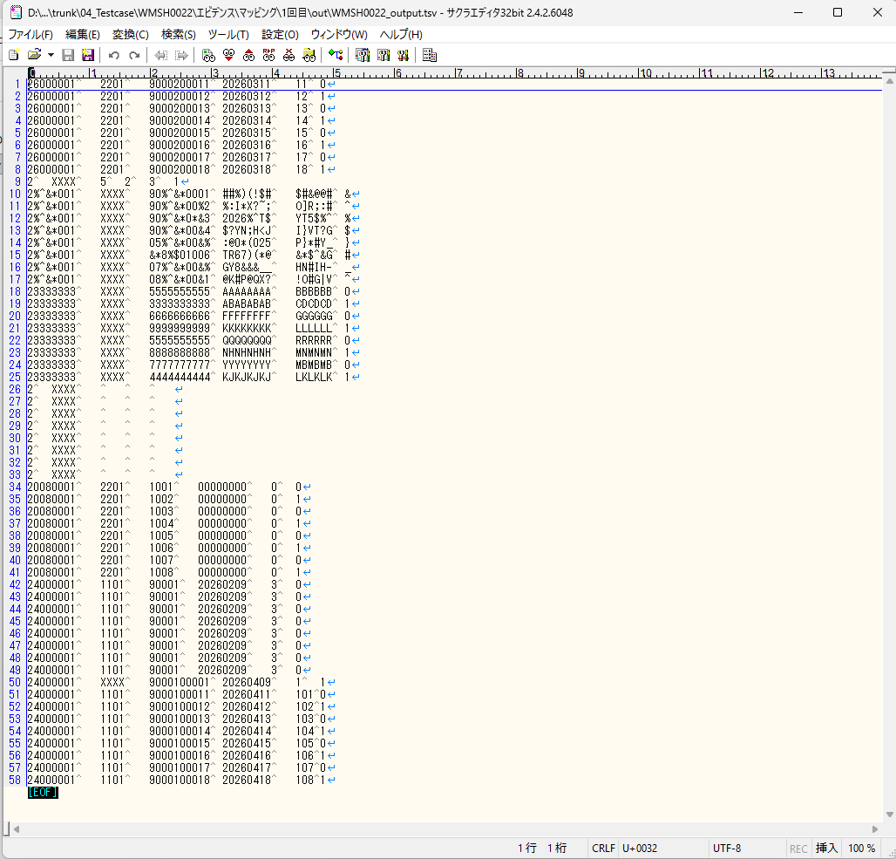

■出力結果と想定される出力結果を比較する。

エビデンス(マッピング)_20260520
...
■入力ファイル
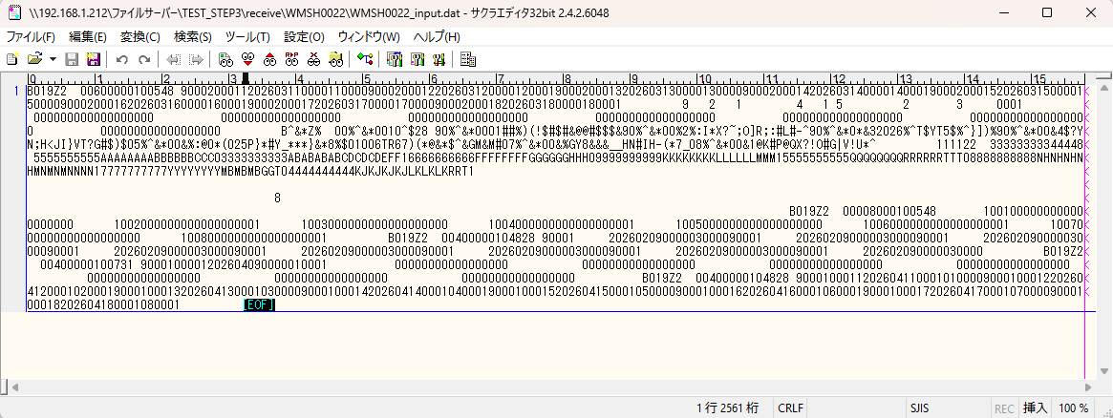

■出力ファイル
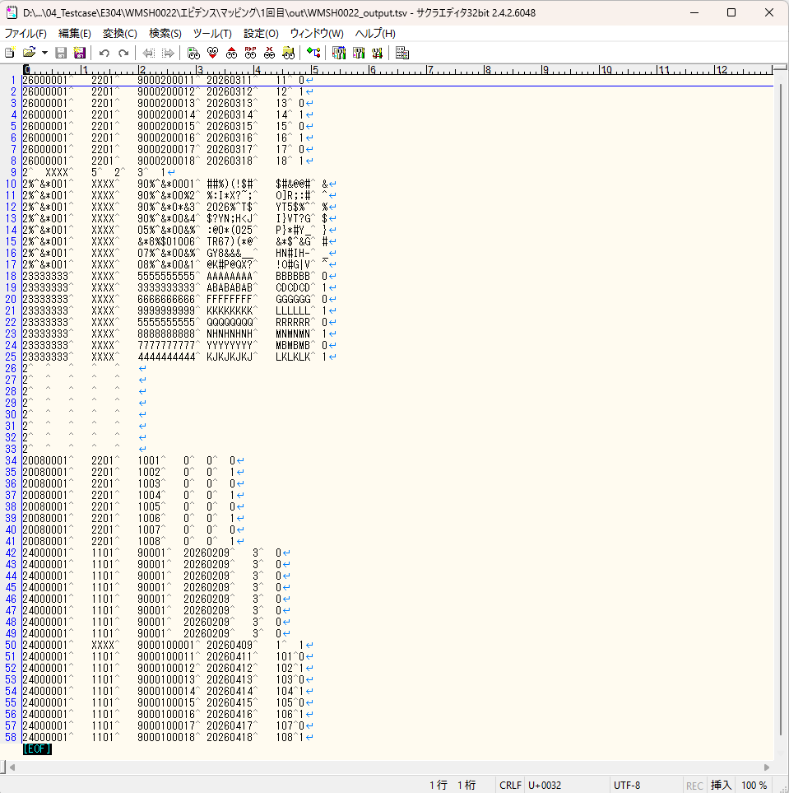
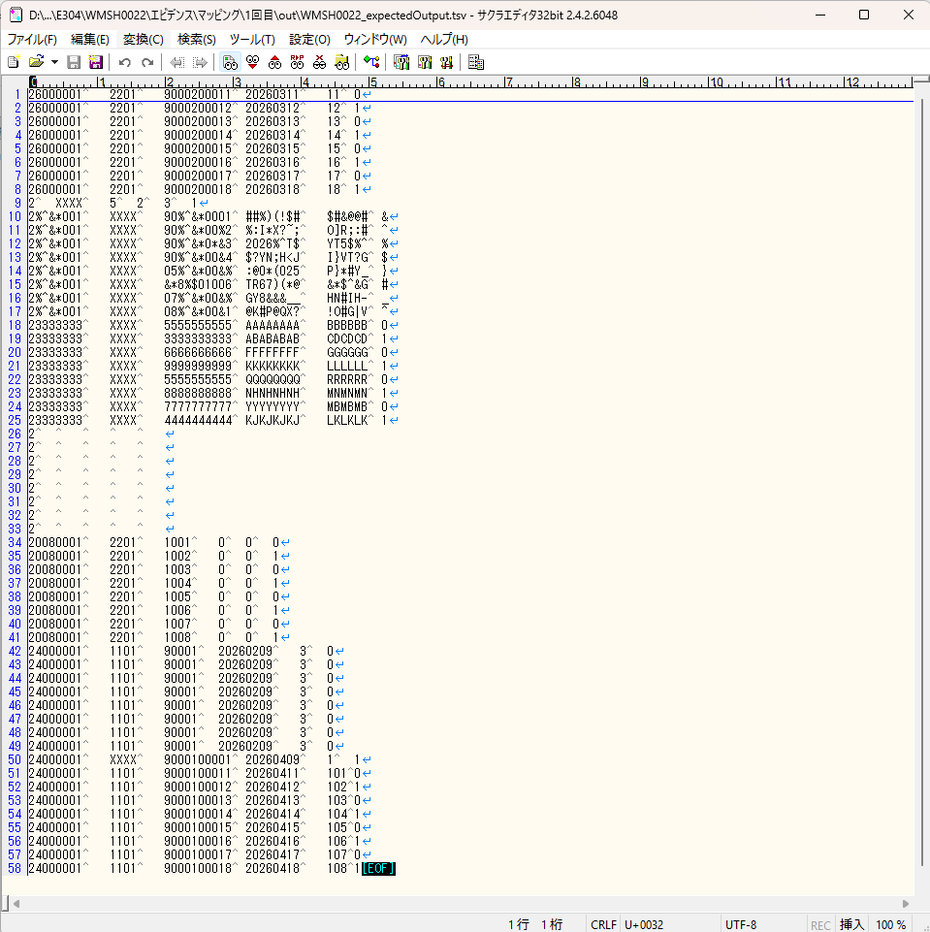

■出力結果と想定される出力結果を比較する。

基本情報
項目名 | 値
インターフェースID | WMSH0022
ジョブネットID | P1J0022@I0022
システム情報.中間ワーク親フォルダパス | \\192.168.1.212\ファイルサーバー\TEST_STEP3\MiddleWork\P1J0022
システム情報.送信ファイル格納フォルダ名 | send
個別マッピング用定義ファイル.作成ファイル名 | WMSH0022_output.tsv
個別マッピング定義用ファイル.保存フォルダ名 | 0022_IN_0
パラメータファイルパス | \\192.168.1.212\ファイルサーバー\TEST_STEP3\Work\P1J0022\parameter.conf
パラメータファイル.受信ファイル格納フォルダパス_[インターフェースID] | \\192.168.1.212\ファイルサーバー\TEST_STEP3\receive\P1J0022

テスト実施時の基本情報を記入

外部定義ファイル
...
テスト実施時の定義ファイル情報を記載
...

